資料該用什麼圖呈現
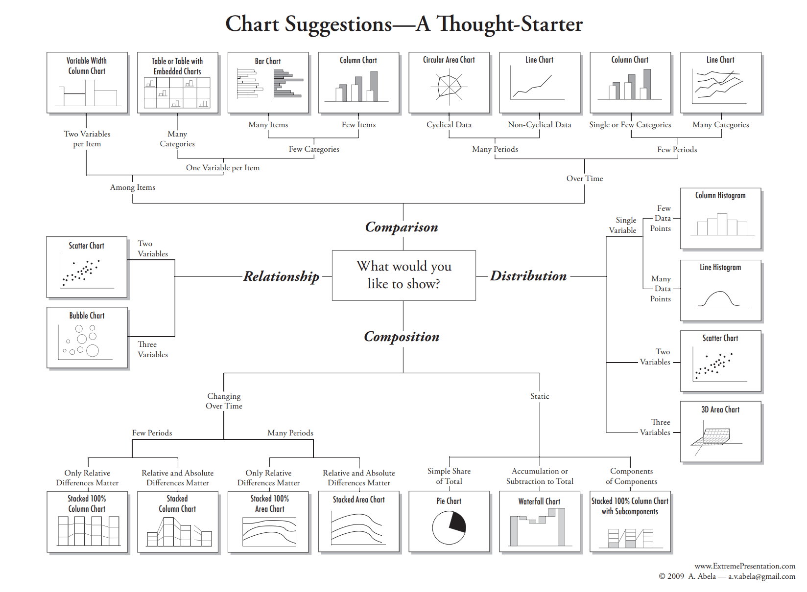

 |  |  | 平滑度

資料類型 | 舉例 | 適用圖
隨時間變化的比較 | 不同時間的長度、寬度、面積變化 | 折線圖或散布圖
變數之間的比較 | 不同環境的螺高和螺寬的比較 | 直條圖或橫條圖
變數之間的關係 | 螺高和螺寬之間的關係 | 散佈圖
一個變數的分布 | 螺高長度分布 | 直方圖
兩變數之間的分布 | 螺高與螺寬的分布 | 散佈圖
組成的成分 | 岩石內的礦物組成 | 長條圖或堆疊長條圖
多變因間的比較 | 不同地點的每月氣溫變化 | 熱區圖
多變因間的比較 | 不同清潔劑對不同污漬類別的清潔程度 | 熱區圖
多變因間的比較 | 不同筋性麵團的彈性和透光度 | 組圖
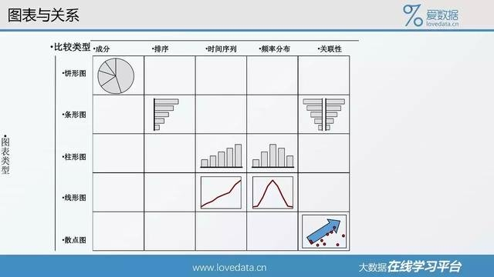

長條圖 | 對比組與組間的數據

散佈圖 | 每一個數據點在兩個變量之間的分布
 | 兩變量之間的關係，例如兩變量是線性關係，則數據點會沿著對角線而變化
 | 一般圖形的上邊框和右邊框可以不呈現，但是散佈圖通常呈現邊框
 | XY長度比例通常相等

折線圖 | 呈現交互作用，表示一個或多個應變變因如何隨著操縱變因變化而變化
 | X軸是操縱變因，Y軸是應變變因
 | 用來呈現隨時間的趨勢。在EXCEL中僅適用日以上的時間序列。若是「時、分、秒」需用散佈圖
 | XY軸長度比例通常Y軸是X軸的2/3或 3/4
 | 呈現的線條最好不要超過四條。若有許多條曲線可考慮用組合圖或其他方式表示

直方圖 | 呈現頻率分布。X軸是被分類的數據，例如高度、年齡、年度。X軸的變量要從小到大排列

圓餅圖 | 沒事不要用

一些小秘訣
* | [檢視格線]開啟或關閉格線
* | 使用alt錨定圖表區和繪圖區
* | 使用Shift水平或垂直移動圖表內元素
* | 圖表內的標題、文字方塊等都可以直接用公式顯示儲存格內容

* | [檢視/整頁模式]觀察圖表配置，確定圖表大小
* | 檔案/選項/進階。可顯示或關閉分頁線
* | 將設計好的圖表存成範本。選定圖表，上方功能區/設計/另存為範本

 | 如何匯出圖片？
* | 選擇區域後，用【複製/複製成圖片/外觀：如螢幕顯示，格式：圖片】，貼到inkscape
* | 檔案儲存為pdf後，匯入inkscape(使用Pappler/Cairo模式匯入)

 | 用攝影功能整理圖表 | 1 | 2
 | [檔案/選項/自訂功能區]開啟攝影功能

 | [版面配置/色彩]可以修改預設配色，但是須注意是否友善色覺異常者。可以用模擬軟體如visolve檢測
 | http://www.ryobi-sol.co.jp/visolve/

減少使用圓餅圖
項目 | 數量
A | 35
B | 40
C | 52
D | 10

 |  | A和B誰比較多？
 |  | C和D誰比較多？
 |  | 圓餅圖和長條圖哪個能辨識？

圖例格線刻度
time | A | B | C
0 | 1 | 1.2 | 1.4
10 | 2 | 3 | 5
15 | 4 | 5 | 6
30 | 5 | 6 | 7
50 | 5 | 6 | 7
55 | 6.5 | 7 | 8
60 | 7 | 8 | 9

試試看改變 |  |  |  | 長條圖 | 折線圖 |  | 散布圖
其中一段時間

 |  |  |  | 密集的格線，和分離的圖例。 | 把圖例變成資料標籤 | 去除多餘格線 |  | 選定末點加入資料標籤，設定為數列名稱。調整線條粗細。減少刻度
 |  |  |  | 你的視線如何來回移動找尋線條？

 |  |  |  | 是否一定要用顏色編碼？

如何描述數據
處理方式 | 數值 |  |  | 處理方式 | 平均值
甲 | 4 | a | averageif | 甲 | 3.84
甲 | 4.2 | b |  | 乙 | 6.69 |  |  |  |  |  | 48 | 30
甲 | 3 | c |  |  |  |  |  |  |  |  | 49 | 40
甲 | 3.5 | d |  |  | 標準差 |  |  |  |  |  | 50 | 50
甲 | 4 | a |  | 甲 | 0.58916136254 |  |  |  |  |  | 51 | 60
甲 | 3.7 | b | stdev | 乙 | 1.3714955341 |  |  |  |  |  | 52 | 70
甲 | 5 | c
甲 | 3 | d
甲 | 4 | a
甲 | 4 | b
乙 | 5.5 | c
乙 | 5.7 | d |  | 甲 | 3.84
乙 | 8 | a |  | 乙 | 6.69
乙 | 6 | b |  |  |  | 用平均值表達集中的趨勢 |  |  | 圖1. 甲和乙的OO值比較。誤差線為標準差(n=10)
乙 | 5.9 | c |  |  |  |  |  |  | 加上標準差
乙 | 6 | d |  | 甲 | 3.84
乙 | 6.3 | a |  | 乙 | 6.69
乙 | 6.5 | b
乙 | 10 | c
乙 | 7 | d

 |  |  |  | 0.4
處理方式 | 數值 | x | random - 0.5 | multiple | new x
甲 | 4 | 1 | 0.42731972734 | 0.17092789094 | 1.1709278909
甲 | 4.2 | 1 | 0.2257345432 | 0.090293817279 | 1.0902938173
甲 | 3 | 1 | 0.42071834883 | 0.16828733953 | 1.1682873395
甲 | 3.5 | 1 | -0.16580988016 | -0.066323952063 | 0.93367604794
甲 | 4 | 1 | 0.23874720818 | 0.095498883271 | 1.0954988833
甲 | 3.7 | 1 | 0.24630082106 | 0.098520328424 | 1.0985203284
甲 | 5 | 1 | 0.44461140623 | 0.17784456249 | 1.1778445625
甲 | 3 | 1 | 0.014146424168 | 0.0056585696671 | 1.0056585697
甲 | 4 | 1 | 0.22830309542 | 0.091321238167 | 1.0913212382
甲 | 3.9 | 1 | -0.16142295001 | -0.064569180004 | 0.93543082
乙 | 5.5 | 3 | -0.37231791615 | -0.14892716646 | 2.8510728335
乙 | 5.7 | 3 | 0.32019717666 | 0.12807887067 | 3.1280788707 |  | 給各類別指定一個數值，繪製成散佈圖 |  |  | 用抖動的散佈圖表達分散的趨勢 |  |  | 隱藏類別軸的標籤
乙 | 8 | 3 | 0.4203840796 | 0.16815363184 | 3.1681536318 |  |  |  |  | 類別的變項給予編號當作X值，以散佈圖繪製
乙 | 6 | 3 | -0.06387963509 | -0.025551854036 | 2.974448146
乙 | 5.9 | 3 | -0.26629046036 | -0.10651618414 | 2.8934838159
乙 | 6 | 3 | 0.32882629321 | 0.13153051728 | 3.1315305173
乙 | 6.3 | 3 | -0.37476087764 | -0.14990435105 | 2.8500956489
乙 | 6.5 | 3 | -0.38016789184 | -0.15206715674 | 2.8479328433
乙 | 10 | 3 | -0.12053424841 | -0.048213699363 | 2.9517863006
乙 | 7 | 3 | 0.021930373682 | 0.008772149473 | 3.0087721495

 |  | 資料點加抖動，同時呈現集中和分散的趨勢 |  |  |  |  |  | 關閉座標軸
 |  | 平均值用長條圖繪製在主座標軸
 |  | 資料點用散佈圖繪製在副座標軸

 |  | Excel 內建的盒鬚圖

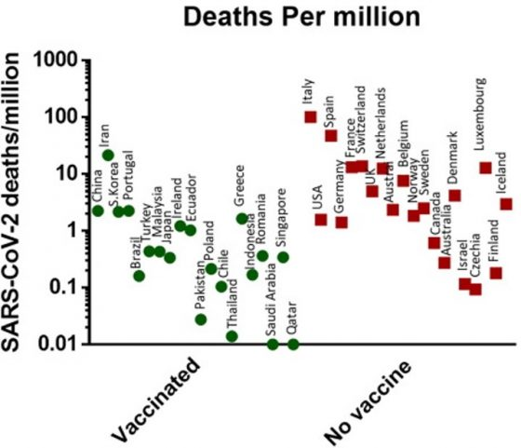
實例

 |  | 本次各國 COVID-19 ，綠點為有強制施打者，由左至右：中國、伊朗、南韓、葡萄牙、巴西、土耳其、馬來西亞、日本、愛爾蘭、厄瓜多。紅點為無強制組，由左至右：義大利、美國、西班牙、德國、法國、瑞士、英國、荷蘭、澳洲、比利時。From: 參考文獻1
 |  | https://pansci.asia/archives/184397

折線圖與散佈圖
單擺的擺動時間
測試次數 | 擺長7.5公分的擺動時間 | 擺長24公分的擺動時間
1 | 0.5 | 1.004
2 | 0.505 | 1.001
3 | 0.503 | 1
4 | 0.51 | 1.003
5 | 0.5 | 1.002

 |  |  | 看到什麼問題了嗎？ |  |  |  | 初學者常弄混「測試次數」和「實驗重複」的關係。這個實驗的「次數」，其實是作實驗的多個「重複」。重複的目的是為了降低誤差，所以要把原始數據作統計再繪圖
 |  |  | 初學者常會把測試次數當作數列一起繪圖

連續握拳20下所需時間
每次作一組，一組20下
次數 | 時間
1 | 7
2 | 8
3 | 8
4 | 9
5 | 10

已握拳組數(每組20下) | 完成一組所需的時間(秒)
0 | 7
1 | 8
2 | 8 |  |  |  | 折線圖 |  |  | 散佈圖
4 | 10
9 | 15
 |  |  |  | 這個實驗的「次數」是操縱變因，握拳越多組，會越疲勞
 |  |  |  | 繪圖是要觀察不同次數的握拳時間變化趨勢
 |  |  |  | 要注意excel折線圖的x軸是文字屬性或日期屬性

 |  |  |  | 當放入數字時，其實是當文字的類別變項在處理。注意當次數的「數值」改變時，兩圖有何不同？哪種圖才是合理的？
 |  |  |  | 如果次數數字是不連續時，例如1,2,3,5,8,10。哪種圖會出問題？

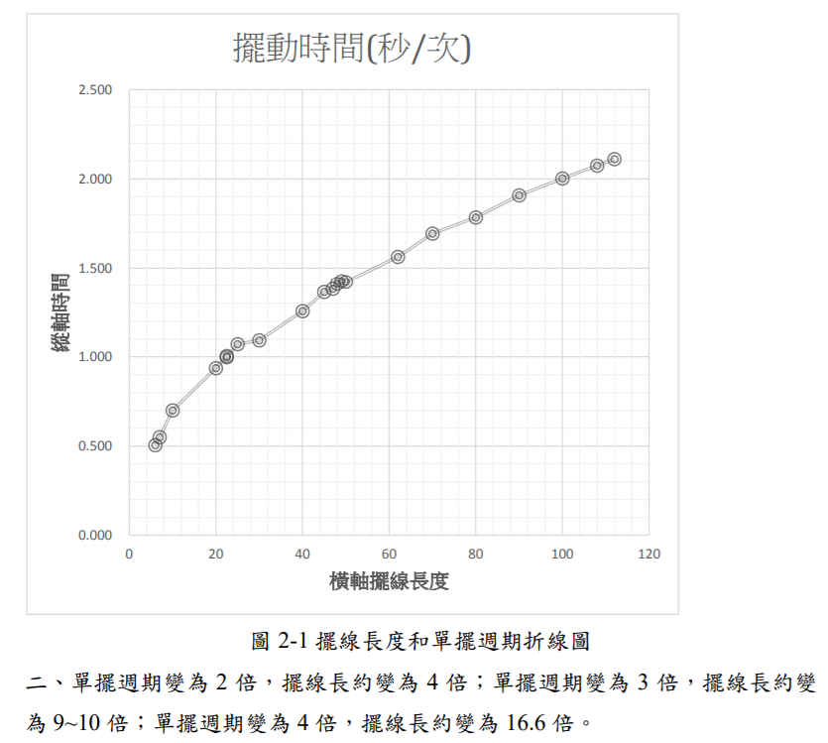
 | 擺長 | 平均擺動時間
 | 7.5 | 0.5036
 | 24 | 1.002

把「重複」的樣本取平均。用平均值作圖
注意應該是散佈圖，而不是折線圖

 |  |  |  | 散佈圖 |  |  | https://science.km.edu.tw/storage/media/1466/5aca111637a43.pdf

擺長(cm) | 擺動週期(秒/次)
6 | 0.505
7 | 0.549
10 | 0.699
20 | 0.936
22.5 | 1.004
22.5 | 0.997
25 | 1.07
30 | 1.092
40 | 1.255
45 | 1.363
47 | 1.381
48 | 1.41
49 | 1.426
50 | 1.421
62 | 1.536
70 | 1.694 |  |  |  |  | 加入趨勢線
80 | 1.784
90 | 1.908
100 | 2.003
108 | 2.075
112 | 2.111

折線圖的陷阱-日期當文字
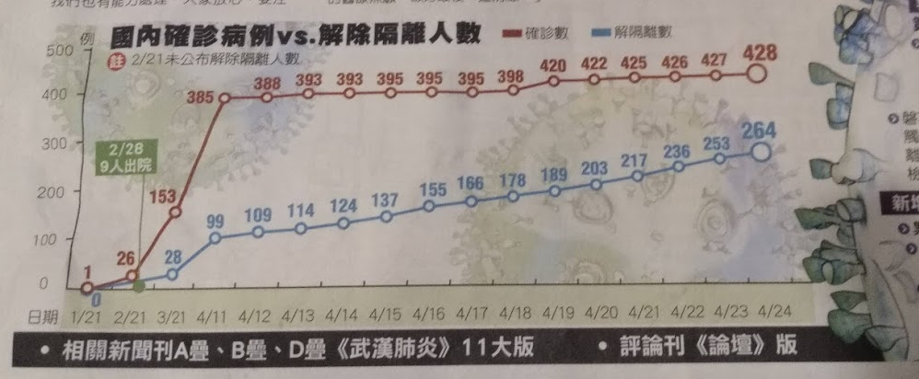

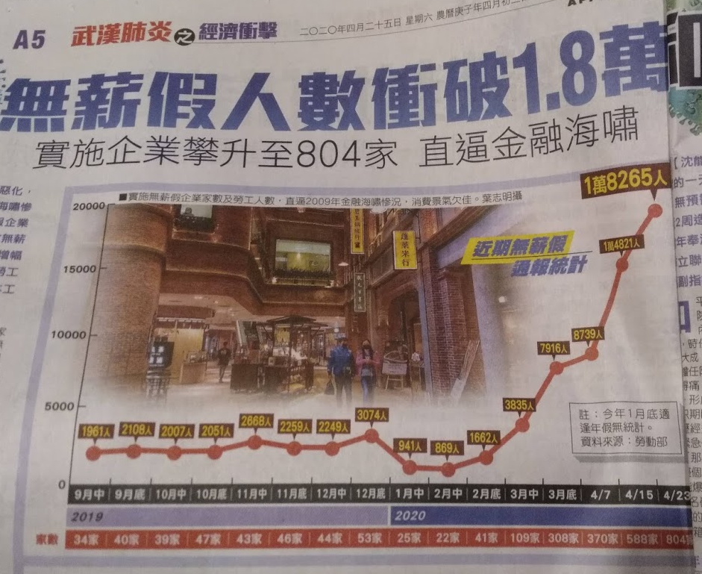

 |  |  |  |  |  |  | 日期 | 勞工人數
 |  |  |  |  |  | 2019 | 9月中 | 1961
 |  |  |  |  |  |  | 9月底 | 2108
 |  |  |  |  |  |  | 10月中 | 2007
 |  |  |  |  |  |  | 10月底 | 2051
 |  |  |  |  |  |  | 11月中 | 2668
 |  |  |  |  |  |  | 11月底 | 2259
 |  |  |  |  |  |  | 12月中 | 2249
 |  |  |  |  |  |  | 12月底 | 3074
 |  |  |  |  |  | 2020 | 1月中 | 941
 |  |  |  |  |  |  | 2月中 | 869
 |  |  |  |  |  |  | 2月底 | 1662
 |  |  |  |  |  |  | 3月中 | 3835
 |  |  |  |  |  |  | 3月底 | 7916
 |  |  |  |  |  |  | 4/7 | 8739 |  |  | 橫軸是文字
 |  |  |  |  |  |  | 4/15 | 14821
 |  |  |  |  |  |  | 4/23 | 18265

 |  |  |  |  |  |  | 日期 | 勞工人數
 |  |  |  |  |  |  | 2019-09-15 | 1961
 |  |  |  |  |  |  | 2019-09-30 | 2108
 |  |  |  |  |  |  | 2019-10-15 | 2007
 |  |  |  |  |  |  | 2019-10-30 | 2051
 |  |  |  |  |  |  | 2019-11-15 | 2668
 |  |  |  |  |  |  | 2019-11-30 | 2259
 |  |  |  |  |  |  | 2019-12-15 | 2249
 |  |  |  |  |  |  | 2019-12-31 | 3074
 |  |  |  |  |  |  | 2020-01-15 | 941
 |  |  |  |  |  |  | 2020-02-15 | 869
 |  |  |  |  |  |  | 2020-02-28 | 1662
 |  |  |  |  |  |  | 2020-03-15 | 3835
 |  |  |  |  |  |  | 2020-03-30 | 7916 |  |  | 橫軸是日期
 |  |  |  |  |  |  | 2020-04-07 | 8739
 |  |  |  |  |  |  | 2020-04-15 | 14821
 |  |  |  |  |  |  | 2020-04-23 | 18265

 | date | 個體數 | date | 輔助
2019 | 2019-10-05 | 4 | 43743 | 2019-10-01 | 0
 | 2019-10-06 | 1 | 43744 | 2019-11-01 | 0 |  |  |  |  |  |  |  | 數列序號 | 個體數
 | 2019-10-19 | 1 | 43757 | 2019-12-01 | 0 |  |  |  |  |  |  |  | X | Y
 | 2019-10-26 | 7 | 43764 | 2020-01-01 | 0 |  |  |  |  |  |  |  | 1 | 4
 | 2019-11-08 | 2 | 43777 | 2020-02-01 | 0 |  |  |  |  |  |  |  | 2 | 1
 | 2019-11-09 | 1 | 43778 | 2020-03-01 | 0 |  |  |  |  |  |  |  | 3 | 1
 | 2019-12-06 | 0 | 43805 |  | 0 |  |  |  |  |  |  |  | 4 | 7
 | 2019-12-08 | 0 | 43807 |  |  |  |  |  |  |  |  |  | 5 | 2
 | 2019-12-14 | 2 | 43813 |  | 25 |  |  |  |  |  |  |  | 6 | 1
2020 | 2020-02-22 | 13 | 43883 |  |  |  |  |  |  |  |  |  | 7 | 0
 | 2020-02-23 | 12 | 43884 |  |  |  |  |  |  |  |  |  | 8 | 0
 | 2020-02-27 | 4 | 43888 |  |  |  |  |  |  |  |  |  | 9 | 2
 | 2020-03-07 | 15 | 43897 |  |  |  |  |  |  |  |  |  | 10 | 13
 | 2020-03-13 | 11 | 43903 |  |  |  |  |  |  |  |  |  | 11 | 12
 | 2020-03-15 | 7 | 43905 |  |  |  |  |  |  |  |  |  | 12 | 4
 | 2020-03-20 | 15 | 43910 |  |  |  |  |  |  |  |  |  | 13 | 15
 |  |  |  |  |  |  |  |  |  |  |  |  | 14 | 11
 |  |  |  |  |  |  |  |  |  |  |  |  | 15 | 7
 |  |  |  |  |  |  |  |  |  |  |  |  | 16 | 15

 | 不定期調查某種生物的個體數量

 |  |  |  |  |  |  | 使用折線圖，但其實把日期當作類別文字處理了。
 |  |  |  |  |  |  | 做出的趨勢線，其實是右表之間的關係

 |  |  |  |  |  |  |  | 日期 | 數列序號 | datevalue | 個體數
 |  |  |  |  |  |  |  | date | X1 | X2 | Y | year | month | day | datevalue
 |  |  |  |  |  |  |  | 2019-10-05 | 1 | 43743 | 4 | 2020 | 6 | 19 | 44001
 |  |  |  |  |  |  |  | 2019-10-06 | 2 | 43744 | 1 | 2020 | 4 | 1 | 43922
 |  |  |  |  |  |  |  | 2019-10-19 | 3 | 43757 | 1 | 2020 | 4 | 2 | 43923
 |  |  |  |  |  |  |  | 2019-10-26 | 4 | 43764 | 7 | 1900 | 1 | 1 | 1 | 1900/1/1 的datevalue是1
 |  |  |  |  |  |  |  | 2019-11-08 | 5 | 43777 | 2 | 1900 | 1 | 2 | 2
 |  |  |  |  |  |  |  | 2019-11-09 | 6 | 43778 | 1 | 1899 | 12 | 31 | 693962 | 1899/12/31的datevalue發生錯誤，其實這是
 |  |  |  |  |  |  |  | 2019-12-06 | 7 | 43805 | 0 |  |  |  |  | 693962
 |  |  |  |  |  |  |  | 2019-12-08 | 8 | 43807 | 0
 |  |  |  |  |  |  |  | 2019-12-14 | 9 | 43813 | 2
 |  |  |  |  |  |  |  | 2020-02-22 | 10 | 43883 | 13
 |  |  |  |  |  |  |  | 2020-02-23 | 11 | 43884 | 12
 |  |  |  |  |  |  |  | 2020-02-27 | 12 | 43888 | 4
 |  |  |  |  |  |  |  | 2020-03-07 | 13 | 43897 | 15
 |  |  |  |  |  |  |  | 2020-03-13 | 14 | 43903 | 11
 |  | 用折線圖製作 |  | 用散佈圖製作，另外增加了輔助資料作圖 |  |  |  | 2020-03-15 | 15 | 43905 | 7
 |  |  |  | 做出了日期對個體數的趨勢線，但其實是右表之間的關係 |  |  |  | 2020-03-20 | 16 | 43910 | 15

 |  |  |  |  |  |  |  |  |  | 0.75854232422

 |  |  |  |  |  |  |  |  | m | 0.065137922898 | -2848.968096
 |  |  |  |  |  |  |  |  |  | 0.014955019735 | 655.45861837
 |  |  |  |  |  |  |  |  | r2 | 0.57538645764 | 3.7389867295
 |  |  |  |  |  |  |  |  | F | 18.971157543 | 14
 |  |  |  |  |  |  |  |  |  | 265.21719532 | 195.72030468

用折線圖畫但不是折線圖
 | 甲植物 | 乙植物
花瓣寬 | 4.5 | 5
花瓣長 | 10 | 14
花萼寬 | 6 | 4.3
花萼長 | 4.5 | 7

 |  |  |  |  | 通常用長條圖表示多組數據的比較關係
 |  |  |  |  | 但數據數量多時，就會有判讀困難的問題喔

 |  |  |  |  | 可以用折線圖作出數據的關係圖

亞洲各國的平均結婚年齡
亞洲各國的平均結婚年齡 |  |  | https://zh.wikipedia.org/wiki/%E5%88%9D%E5%A9%9A%E5%B9%B4%E9%BD%A1
國家/地區 | 男性 | 女性 |  | 輔助
香港 | 31 | 30 |  | 30.5
臺灣 | 32 | 30 |  | 31
中國 | 26 | 24 |  | 25
新加坡 | 30 | 28 |  | 29
韓國 | 32 | 30 |  | 31
日本 | 31 | 29 |  | 30
馬來西亞 | 28 | 26 |  | 27
印尼 | 26 | 23 |  | 24.5
越南 | 26 | 23 |  | 24.5
菲律賓 | 28 | 26 |  | 27
泰國 | 25 | 21 |  | 23
柬埔寨 | 24 | 21 |  | 22.5

亞洲各國的平均結婚年齡
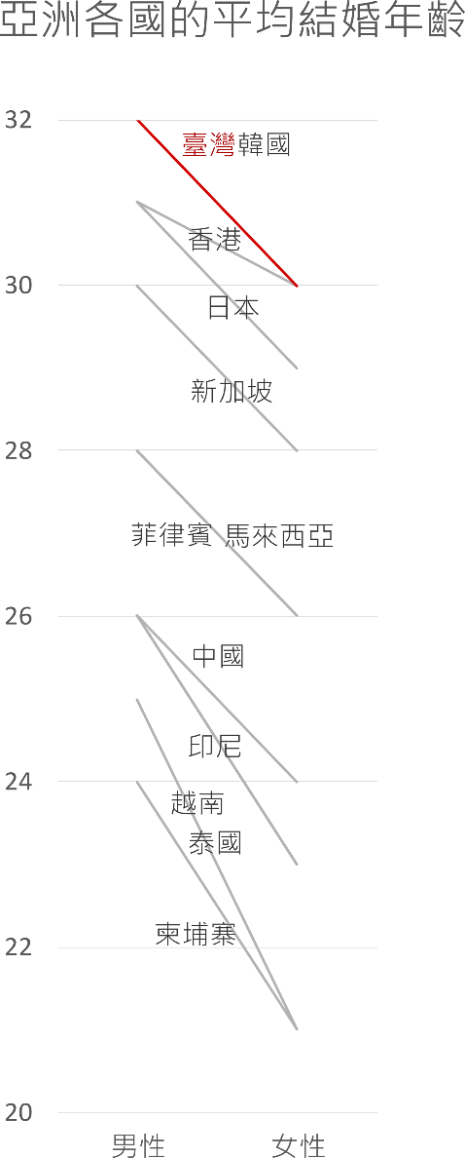

國家/地區 | 男性 | 女性
香港 | 31 | 30
臺灣 | 32 | 30
韓國 | 32 | 30
日本 | 31 | 29
新加坡 | 30 | 28
馬來西亞 | 28 | 26
菲律賓 | 28 | 26
中國 | 26 | 24
印尼 | 26 | 23
越南 | 26 | 23
泰國 | 25 | 21
柬埔寨 | 24 | 21

用女性年齡重新排序
以折線圖繪製

 |  |  |  |  |  | 在inkscape處理過

國家/地區 |  | 男性 |  | 女性
香港 | 1 | 31 | 2 | 30
臺灣 | 1 | 32 | 2 | 30
韓國 | 1 | 32 | 2 | 30
日本 | 1 | 31 | 2 | 29
新加坡 | 1 | 30 | 2 | 28
馬來西亞 | 1 | 28 | 2 | 26
菲律賓 | 1 | 28 | 2 | 26
中國 | 1 | 26 | 2 | 24
印尼 | 1 | 26 | 2 | 23
越南 | 1 | 26 | 2 | 23
泰國 | 1 | 25 | 2 | 21
柬埔寨 | 1 | 24 | 2 | 21

用散佈圖
隱藏X軸標籤
用文字方塊做新的X軸標籤

男性

長條圖到折線圖
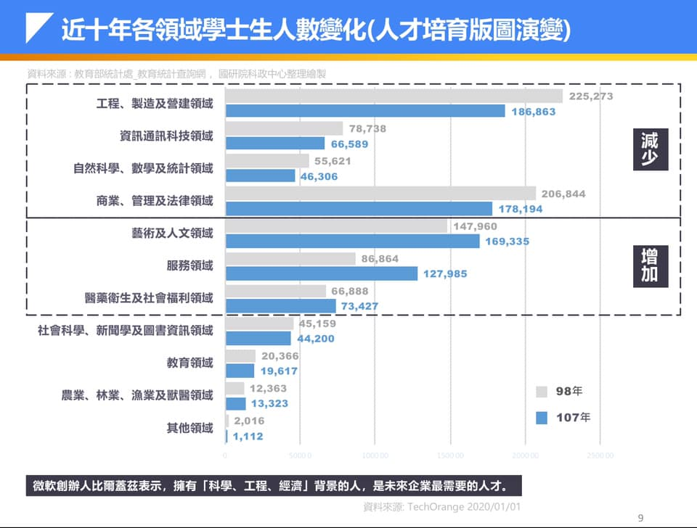

近十年各領域學士生人數變化（人才培育版圖演變）
近十年各領域學士生人數變化（人才培育版圖演變）

領域 | 98年 | 107年
工程、製造及營建 | 225273 | 186863
資訊通訊科技 | 76338 | 66589
自然科學、數學及統計 | 55621 | 46306
商業、管理及法律 | 206884 | 178194
藝術及人文 | 147960 | 169335
服務 | 86864 | 127985
醫藥衛生及社會福利 | 66888 | 73427
社會科學、新聞及圖書資訊 | 45159 | 44200
教育 | 20366 | 19617
農業、林業、漁業及獸醫 | 12363 | 13323
其他 | 2016 | 1112

近十年各領域學士生人數變化（人才培育版圖演變）
近十年各領域學士生人數變化（人才培育版圖演變）
領域 | 98年 | 107年
工程、製造及營建 | 225273 | 186863
商業、管理及法律 | 206884 | 178194
藝術及人文 | 147960 | 169335
服務 | 86864 | 127985
醫藥衛生及社會福利 | 66888 | 73427
資訊通訊科技 | 76338 | 66589
自然科學、數學及統計 | 55621 | 46306
社會科學、新聞及圖書資訊 | 45159 | 44200
教育 | 20366 | 19617
農業、林業、漁業及獸醫 | 12363 | 13323
其他 | 2016 | 1112

日期序列的折線圖要微調
日期 | 長度 | 輔助
2020-03-01 | 4 | 0
2020-03-03 | 6 | 0
2020-03-08 | 8 | 0
2020-03-18 | 10 | 0
2020-03-30 | 12 | 0

 |  |  | 折線圖+座標軸類型為日期座標軸，無法明確顯示資料點的採樣日期 |  | 長條圖，會有高度為0的長條，那是無數據還是數據為0？

 |  |  |  | 折線圖+座標軸類型為日期座標軸+資料標籤標示日期
 |  |  |  |  |  | XY散佈圖+輔助線。可手動調整X軸的Max和Min

 |  |  |  | 不能這樣做：折線圖+座標軸類型為文字座標軸。應該不等距的時間間隔，卻變成等距的

 |  |  |  | 折線圖+座標軸類型為日期座標軸 不顯示原數據的標籤 加上輔助線作圖 使用虛線連線

日期日數與零值
日期 | 根的長度
2020-02-01 | 2
2020-02-04 | 4
2020-02-06 | 6
2020-02-09 | 7
2020-02-13 | 10
2020-02-19 | 14

天 | 根的長度
第一天 | 2
第四天 | 4
第六天 | 6
第九天 | 7
第十三天 | 10
第十九天 | 14

日數 | 根的長度
1 | 2
4 | 4
6 | 6
9 | 7
13 | 10
19 | 14

有零值的概念，也就是初始值

日數 | 根的長度
0 | 2
3 | 4
5 | 6
8 | 7
12 | 10
18 | 14

時間序列用散佈圖處理
時間 | 溫度 | 輔助
6:00:00 | 35.6 | 34 |  |  | 折線圖 |  |  | 直條圖
7:30:00 | 36 | 34
10:00:00 | 35 | 34
16:00:00 | 36 | 34

座標非從0開始，需要特別標記
[=34]"0";#0.0
增加截斷標記
折線圖無法處理時間序列
 |  |  |  | 用預設的折線圖表示時間是錯誤的，會有時距問題 |  |  | 直條圖也有時距問題，因為是當作文字處理

 |  |  | 使用XY散佈圖來處理時距問題 |  |  | 隱藏X軸的刻度和標籤
 |  |  | 但會有刻度與標籤無法呈現實驗數值的問題 |  |  | 利用輔助數據加上資料標籤，調整標記符號，成為新的X座標軸標籤

長條圖的調整方式
項目 | 數量
A | 8.5
B | 9.2

 |  | 長條圖的最小值若不是從0開始，則會誤解實際高度。其次，預設值的數值小數點不整齊 |  | 調整小數點對齊
 |  |  |  | 自訂數值格式代碼 [=8]"0";#.0
 |  |  |  | 用圖案遮蓋。繪製平行斜線

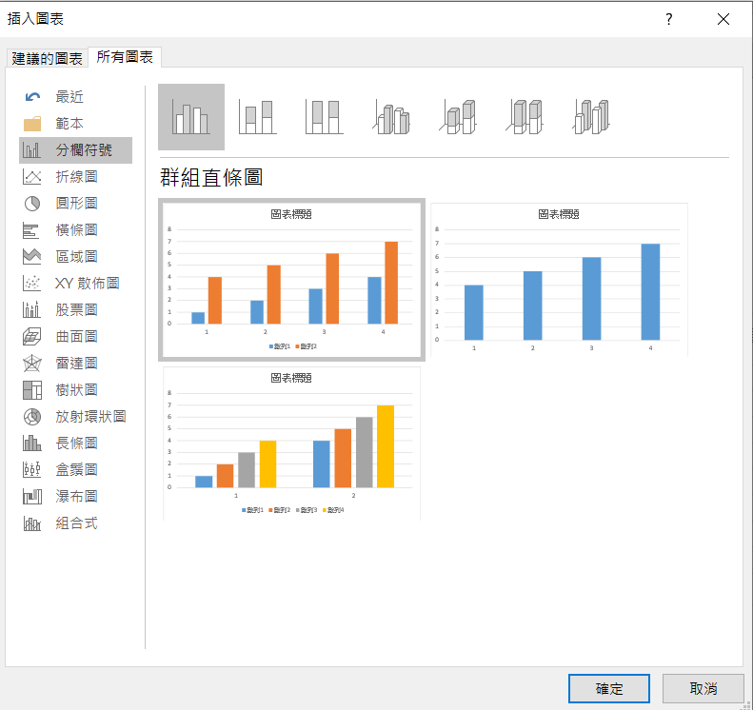

 |  |  | Excel 2016翻譯有錯

直條圖
長條圖
(column chart)
(bar chart)

直方圖
(histogram)

 |  |  | Excel 2016的圖表名稱翻譯有問題
 |  |  | 我們所稱的長條圖或直條圖，翻譯為分欄符號
 |  |  | 直方圖翻譯成長條圖

橫條圖
 |  |  |  | 自動排序
項目 | 數量 | 輔助數據 |  | 順序 | 數值 | match | index
A | 30 | 30.00003 |  | 1 | 70.00008 | 6 | F
B | 40 | 40.00004 |  | 2 | 60.00009 | 7 | G
C | 59 | 59.00005 |  | 3 | 59.00005 | 3 | C
D | 39 | 39.00006 |  | 4 | 50.00007 | 5 | E
E | 50 | 50.00007 |  | 5 | 40.00004 | 2 | B
F | 70 | 70.00008 |  | 6 | 39.00006 | 4 | D
G | 60 | 60.00009 |  | 7 | 34.0001 | 8 | H
H | 34 | 34.0001 |  | 8 | 30.00003 | 1 | A
 |  | 增加一點點數字
 |  | 以和重複數據區別

 |  |  |  |  |  |  |  | 類別變項沒有順序之分，所以可以依據數值進行排序

項目 | 數量 | 排序後項目 | 數量
AAAAAAAAA | 30 | AAAAAAAAA | 30
BBBBBB | 40 | IIIIIIIIIIIIIII | 32
CCCCCCC | 59 | HHHHHHH | 34
DDDDDDD | 39 | DDDDDDD | 39
EEEEEEEE | 50 | BBBBBB | 40
FFFFFFFF | 70 | LLLLLLL | 45
GGGGGGG | 60 | NNNNNN | 49
HHHHHHH | 34 | EEEEEEEE | 50
IIIIIIIIIIIIIII | 32 | JJJJJJJJJ | 50
JJJJJJJJJ | 50 | KKKKKKKK | 56
KKKKKKKK | 56 | CCCCCCC | 59
LLLLLLL | 45 | GGGGGGG | 60
MMMMMM | 63 | MMMMMM | 63
NNNNNN | 49 | FFFFFFFF | 70

 |  |  |  |  |  |  |  |  | 當項目太多時，可以採用橫條圖來繪製 | 藉由函數或重新排序可以將順序和資料來源調成一致
 |  |  |  |  |  |  |  |  | 但是須注意橫條的順序會和資料來源不同

 |  |  |  |  |  |  |  |  |  |  | 加入兩組重複的數列。上面那組將無填色無線條，顯示標籤為類別。下面那組顯示數值

用熱區圖呈現三維資料
 | A | B | C | D | E | F | G | H | I | J | K | L | M | N | O | P | Q | R | S | T
甲 | 1 | 1 | 1 | 1 | 2 | 3 | 3 | 3 | 1 | 1 | 1 | 1 | 2 | 2 | 1 | 1 | 6 | 1 | 1 | 1 | 三維資料怎麼呈現？
乙 | 1 | 0 | 0 | 0 | 1 | 4 | 4 | 4 | 4 | 1 | 1 | 1 | 7 | 7 | 7 | 7 | 1 | 1 | 1 | 1 | 類別變項-連續變項。各種處理在不同時間的變化情況
丙 | 1 | 1 | 3 | 3 | 1 | 5 | 5 | 5 | 5 | 1 | 1 | 1 | 1 | 1 | 1 | 1 | 1 | 1 | 1 | 1 | 等距-等距。不同年的不同月份氣溫
丁 | 1 | 2 | 3 | 3 | 1 | 5 | 5 | 6 | 5 | 1 | 1 | 1 | 3 | 4 | 6 | 3 | 5 | 1 | 1 | 1 | 類別變項-類別變項。不同學生的不同學科分數比較、不同種生物的各種形態測量
戊 | 1 | 1 | 1 | 4 | 1 | 5 | 5 | 8 | 7 | 1 | 1 | 1 | 1 | 1 | 1 | 2 | 3 | 2 | 2 | 1
己 | 1 | 1 | 1 | 1 | 4 | 3 | 5 | 6 | 7 | 1 | 1 | 2 | 3 | 4 | 5 | 6 | 1 | 1 | 1 | 1
庚 | 1 | 1 | 1 | 1 | 1 | 4 | 5 | 1 | 1 | 1 | 1 | 1 | 1 | 3 | 4 | 5 | 6 | 7 | 1 | 1
辛 | 1 | 1 | 1 | 3 | 1 | 1 | 1 | 6 | 1 | 1 | 1 | 1 | 2 | 3 | 3 | 4 | 5 | 6 | 1 | 1

 | A | B | C | D | E | F | G | H | I | J | K | L | M | N | O | P | Q | R | S | T | 0 |  |  |  | A | B | C | D | E | F | G | H | I | J | K | L | M | N | O | P | Q | R | S | T | 0
甲 | 1 | 1 | 1 | 1 | 2 | 3 | 3 | 3 | 1 | 1 | 1 | 1 | 2 | 2 | 1 | 1 | 6 | 1 | 1 | 1 | 1 |  |  | 甲 | 1 | 1 | 1 | 1 | 2 | 3 | 3 | 3 | 1 | 1 | 1 | 1 | 2 | 2 | 1 | 1 | 6 | 1 | 1 | 1 | 1
乙 | 1 | 0 | 0 | 0 | 1 | 4 | 4 | 4 | 4 | 1 | 1 | 1 | 7 | 7 | 7 | 7 | 1 | 1 | 1 | 1 | 2 |  |  | 乙 | 1 | 0 | 0 | 0 | 1 | 4 | 4 | 4 | 4 | 1 | 1 | 1 | 7 | 7 | 7 | 7 | 1 | 1 | 1 | 1 | 2
丙 | 1 | 1 | 3 | 3 | 1 | 5 | 5 | 5 | 5 | 1 | 1 | 1 | 1 | 1 | 1 | 1 | 1 | 1 | 1 | 1 | 3 |  |  | 丙 | 1 | 1 | 3 | 3 | 1 | 5 | 5 | 5 | 5 | 1 | 1 | 1 | 1 | 1 | 1 | 1 | 1 | 1 | 1 | 1 | 3
丁 | 1 | 2 | 3 | 3 | 1 | 5 | 5 | 6 | 5 | 1 | 1 | 1 | 3 | 4 | 6 | 3 | 5 | 1 | 1 | 1 | 4 |  |  | 丁 | 1 | 2 | 3 | 3 | 1 | 5 | 5 | 6 | 5 | 1 | 1 | 1 | 3 | 4 | 6 | 3 | 5 | 1 | 1 | 1 | 4
戊 | 1 | 1 | 1 | 4 | 1 | 5 | 5 | 8 | 7 | 1 | 1 | 1 | 1 | 1 | 1 | 2 | 3 | 2 | 2 | 1 | 5 |  |  | 戊 | 1 | 1 | 1 | 4 | 1 | 5 | 5 | 8 | 7 | 1 | 1 | 1 | 1 | 1 | 1 | 2 | 3 | 2 | 2 | 1 | 5
己 | 1 | 1 | 1 | 1 | 4 | 3 | 5 | 6 | 7 | 1 | 1 | 2 | 3 | 4 | 5 | 6 | 1 | 1 | 1 | 1 | 6 |  |  | 己 | 1 | 1 | 1 | 1 | 4 | 3 | 5 | 6 | 7 | 1 | 1 | 2 | 3 | 4 | 5 | 6 | 1 | 1 | 1 | 1 | 6
庚 | 1 | 1 | 1 | 1 | 1 | 4 | 5 | 1 | 1 | 1 | 1 | 1 | 1 | 3 | 4 | 5 | 6 | 7 | 1 | 1 | 7 |  |  | 庚 | 1 | 1 | 1 | 1 | 1 | 4 | 5 | 1 | 1 | 1 | 1 | 1 | 1 | 3 | 4 | 5 | 6 | 7 | 1 | 1 | 7
辛 | 1 | 1 | 1 | 3 | 1 | 1 | 1 | 6 | 1 | 1 | 1 | 1 | 2 | 3 | 3 | 4 | 5 | 6 | 1 | 1 | 8 |  |  | 辛 | 1 | 1 | 1 | 3 | 1 | 1 | 1 | 6 | 1 | 1 | 1 | 1 | 2 | 3 | 3 | 4 | 5 | 6 | 1 | 1 | 8

 | 二維資料用熱區圖呈現
 | 常用/設定格式化的條件

 | A | B | C | D | E | F | G | H | I | J | K | L | M | N | O | P | Q | R | S | T
甲 | 1 | 1 | 1 | 1 | 2 | 3 | 3 | 3 | 1 | 1 | 1 | 1 | 2 | 2 | 1 | 1 | 6 | 1 | 1 | 1 | 0 | =0 | 0
乙 | 1 | 0 | 0 | 0 | 1 | 4 | 4 | 4 | 4 | 1 | 1 | 3 | 3 | 4 | 5 | 6 | 8 | 8 | 1 | 1 | 1 | 1-2 | 1
丙 | 1 | 1 | 3 | 3 | 1 | 5 | 5 | 5 | 5 | 1 | 1 | 1 | 1 | 1 | 1 | 1 | 1 | 1 | 1 | 1 | 3 | 3-4 | 3
丁 | 1 | 2 | 3 | 3 | 1 | 5 | 5 | 6 | 5 | 1 | 1 | 1 | 3 | 4 | 6 | 3 | 5 | 1 | 1 | 1 | 5 | 5-6 | 5
戊 | 1 | 1 | 1 | 4 | 1 | 5 | 5 | 8 | 7 | 6 | 6 | 1 | 1 | 1 | 1 | 2 | 3 | 2 | 2 | 1 | 7 | ≧7 | 7
己 | 1 | 1 | 1 | 1 | 4 | 3 | 5 | 6 | 7 | 1 | 1 | 2 | 3 | 4 | 5 | 6 | 1 | 1 | 1 | 1
庚 | 1 | 1 | 1 | 1 | 1 | 4 | 5 | 1 | 1 | 1 | 1 | 1 | 1 | 3 | 4 | 5 | 6 | 7 | 1 | 1
辛 | 1 | 1 | 1 | 3 | 1 | 1 | 1 | 6 | 1 | 1 | 1 | 1 | 2 | 3 | 3 | 4 | 5 | 6 | 1 | 1

 | 自訂格式化條件

 | A | B | C | D | E | F | G | H | I | J | K | L | M | N | O | P | Q | R | S | T
甲 | 1 | 1 | 1 | 1 | 2 | 3 | 3 | 3 | 1 | 1 | 1 | 1 | 2 | 2 | 1 | 1 | 6 | 1 | 1 | 1 |  | 5
乙 | 1 | 0 | 0 | 0 | 1 | 4 | 4 | 4 | 4 | 1 | 1 | 1 | 7 | 7 | 7 | 7 | 1 | 1 | 1 | 1 |  | 3
丙 | 1 | 1 | 3 | 3 | 1 | 5 | 5 | 5 | 5 | 1 | 1 | 1 | 1 | 1 | 1 | 1 | 1 | 1 | 1 | 1 |  | 1
丁 | 1 | 2 | 3 | 3 | 1 | 5 | 5 | 6 | 5 | 1 | 1 | 1 | 3 | 4 | 6 | 3 | 5 | 1 | 1 | 1
戊 | 1 | 1 | 1 | 4 | 1 | 5 | 5 | 8 | 7 | 1 | 1 | 1 | 1 | 1 | 1 | 2 | 3 | 2 | 2 | 1
己 | 1 | 1 | 1 | 1 | 4 | 3 | 5 | 6 | 7 | 1 | 1 | 2 | 3 | 4 | 5 | 6 | 1 | 1 | 1 | 1
庚 | 1 | 1 | 1 | 1 | 1 | 4 | 5 | 1 | 1 | 1 | 1 | 1 | 1 | 3 | 4 | 5 | 6 | 7 | 1 | 1
辛 | 1 | 1 | 1 | 3 | 1 | 1 | 1 | 6 | 1 | 1 | 1 | 1 | 2 | 3 | 3 | 4 | 5 | 6 | 1 | 1

 |  |  |  |  |  |  |  |  |  |  |  |  |  |  |  |  |  |  |  |  |  |  |  |  | 6 | >5
 |  |  |  |  |  |  |  |  |  |  |  |  |  |  |  |  |  |  |  |  |  |  |  |  | 4 | 4~5
 |  |  |  |  |  |  |  |  |  |  |  |  |  |  |  |  |  |  |  |  |  |  |  |  | 2 | 2~3
 |  |  |  |  |  |  |  |  |  |  |  |  |  |  |  |  |  |  |  |  |  |  |  |  | 0 | <1

月均溫熱區圖
測站 | 一月 | 二月 | 三月 | 四月 | 五月 | 六月 | 七月 | 八月 | 九月 | 十月 | 十一月 | 十二月
玉山 | -1.1 | -0.5 | 1.1 | 3.4 | 5.7 | 7.1 | 7.9 | 7.8 | 7.1 | 6.5 | 4.0 | 0.8
阿里山 | 6.2 | 7.2 | 9.3 | 11.4 | 12.9 | 14.2 | 14.6 | 14.4 | 13.7 | 12.3 | 10.3 | 7.3
鞍部 | 10.1 | 10.9 | 13.0 | 16.4 | 19.4 | 21.8 | 23.2 | 22.9 | 21.0 | 17.9 | 14.9 | 11.4
竹子湖 | 11.8 | 12.5 | 14.7 | 18.0 | 21.0 | 23.3 | 24.8 | 24.6 | 22.7 | 19.8 | 16.8 | 13.3
日月潭 | 14.2 | 15.1 | 16.9 | 19.2 | 21.0 | 22.2 | 23.0 | 22.7 | 22.1 | 20.7 | 18.3 | 15.2
淡水 | 15.2 | 15.6 | 17.4 | 21.1 | 24.5 | 26.9 | 28.8 | 28.6 | 26.7 | 23.7 | 20.6 | 16.9
新竹 | 15.5 | 15.9 | 17.9 | 21.7 | 24.9 | 27.4 | 29.0 | 28.7 | 27.1 | 24.2 | 21.2 | 17.7
彭佳嶼 | 15.7 | 15.9 | 17.5 | 20.4 | 23.4 | 26.0 | 28.0 | 27.9 | 26.3 | 23.7 | 20.7 | 17.4
基隆 | 16.0 | 16.2 | 17.9 | 21.3 | 24.5 | 27.3 | 29.3 | 28.9 | 27.0 | 24.1 | 21.2 | 17.7
梧棲 | 16.0 | 16.3 | 18.5 | 22.4 | 25.5 | 27.8 | 29.0 | 28.8 | 27.4 | 24.6 | 21.4 | 17.7
臺北 | 16.1 | 16.5 | 18.5 | 21.9 | 25.2 | 27.7 | 29.6 | 29.2 | 27.4 | 24.5 | 21.5 | 17.9
宜蘭 | 16.3 | 16.9 | 18.9 | 21.7 | 24.4 | 26.8 | 28.6 | 28.3 | 26.5 | 23.6 | 20.6 | 17.5
蘇澳 | 16.4 | 16.9 | 18.8 | 21.6 | 24.4 | 26.9 | 28.6 | 28.2 | 26.6 | 23.8 | 20.9 | 17.7
嘉義 | 16.5 | 17.3 | 19.7 | 23.0 | 25.8 | 27.8 | 28.6 | 28.2 | 27.0 | 24.5 | 21.3 | 17.7
臺中 | 16.6 | 17.3 | 19.6 | 23.1 | 26.0 | 27.6 | 28.6 | 28.3 | 27.4 | 25.2 | 21.9 | 18.1
澎湖 | 16.9 | 17.1 | 19.5 | 23.0 | 25.7 | 27.6 | 28.7 | 28.6 | 27.8 | 25.4 | 22.4 | 18.9
臺南 | 17.6 | 18.6 | 21.2 | 24.5 | 27.2 | 28.5 | 29.2 | 28.8 | 28.1 | 26.1 | 22.8 | 19.1
東吉島 | 17.8 | 18.2 | 20.3 | 23.3 | 25.7 | 27.4 | 28.4 | 28.2 | 27.3 | 25.3 | 22.7 | 19.6
花蓮 | 18.0 | 18.4 | 20.2 | 22.7 | 25.1 | 27.1 | 28.5 | 28.2 | 26.8 | 24.8 | 22.2 | 19.3
蘭嶼 | 18.5 | 19.0 | 20.5 | 22.4 | 24.3 | 25.7 | 26.3 | 26.1 | 25.2 | 23.8 | 21.7 | 19.4
成功 | 18.9 | 19.4 | 21.0 | 23.2 | 25.3 | 27.1 | 28.1 | 27.9 | 26.8 | 25.2 | 22.7 | 20.0
高雄 | 19.3 | 20.3 | 22.6 | 25.4 | 27.5 | 28.5 | 29.2 | 28.7 | 28.1 | 26.7 | 24.0 | 20.6
臺東 | 19.5 | 20.0 | 21.8 | 24.1 | 26.2 | 27.8 | 28.9 | 28.7 | 27.5 | 25.7 | 23.3 | 20.5
大武 | 20.3 | 20.9 | 22.6 | 24.7 | 26.5 | 28.0 | 28.6 | 28.2 | 27.2 | 26.0 | 24.0 | 21.3
恆春 | 20.7 | 21.4 | 23.2 | 25.2 | 27.0 | 27.9 | 28.4 | 28.1 | 27.4 | 26.3 | 24.3 | 21.7 |  | 用折線圖無法互相比較，而且線條太多了

測站 | 1 | 2 | 3 | 4 | 5 | 6 | 7 | 8 | 9 | 10 | 11 | 12 | 0 | 0.05 | 0.1 | 0.15 | 0.2 | 0.25 | 0.3 | 0.35 | 0.4 | 0.45 | 0.5 | 0.55 | 0.6 | 0.65 | 0.7 | 0.75 | 0.8 | 0.85 | 0.9 | 0.95 | 1
玉山 |  |  |  |  |  |  |  |  |  |  |  |  | -1.1 | 9.23 | 14.38 | 16.185 | 17.26 | 17.9 | 18.9 | 19.93 | 20.82 | 21.455 | 22.4 | 23.2 | 24.14 | 24.835 | 25.7 | 26.7 | 27.3 | 27.8 | 28.21 | 28.7 | 29.6
阿里山
鞍部
竹子湖
日月潭
淡水
新竹
彭佳嶼
基隆
梧棲
臺北
宜蘭
蘇澳
嘉義
臺中
澎湖
臺南
東吉島
花蓮
蘭嶼
成功
高雄
臺東
大武
恆春 |  |  |  |  |  |  |  |  |  |  |  |  |  | 設定格式的顯示類型，可以隱藏數值
 |  | https://www.cwb.gov.tw/V8/C/C/Statistics/monthlymean.html

 |  | -1.1 |  |  |  | 22.4 |  |  |  | 29.6
 |  |  |  |  |  |  |  |  |  |  |  |  |  | 使用攝影機將比例尺放在圖附近

各國隨時間變化的確診數熱區圖
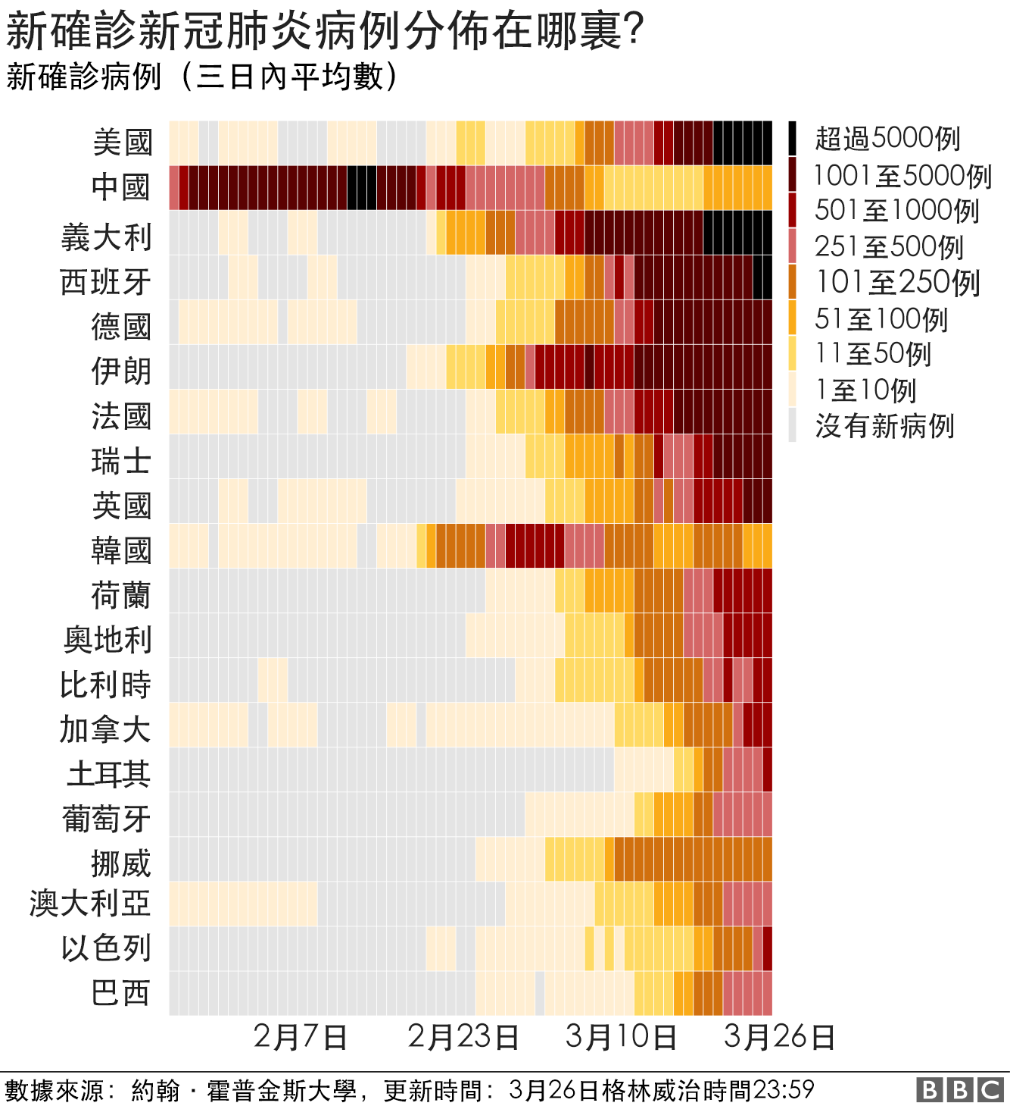

 |  |  |  |  |  |  |  |  |  |  |  |  |  |  |  |  |  |  |  |  |  |  |  |  |  |  |  |  |  |  |  |  |  |  |  |  |  |  |  |  |  |  |  |  |  |  |  |  |  |  |  |  |  |  |  |  |  |  |  |  |  |  |  |  |  |  |  |  |  |  |  |  |  |  |  |  |  |  |  |  |  |  |  |  |  |  |  |  |  |  |  |  |  |  |  |  |  |  |  |  |  |  | BBC

美國 | 0 | 0 | 0 | 0 | 0 | 0 | 0 | 0 | 0 | 0 | 0 | 0 | 0 | 0 | 0 | 0 | 0 | 0 | 0 | 0.1428571429 | 0.1428571429 | 0.1428571429 | 0.1428571429 | 0.2857142857 | 0.2857142857 | 0.7142857143 | 0.5714285714 | 0.5714285714 | 0.5714285714 | 0.7142857143 | 0.7142857143 | 0.8571428571 | 0.8571428571 | 0.8571428571 | 0.8571428571 | 1 | 0.8571428571 | 0.7142857143 | 0.5714285714 | 0.1428571429 | 0.2857142857 | 0.2857142857 | 0.2857142857 | 0.4285714286 | 0.4285714286 | 0.4285714286 | 0.4285714286 | 0.2857142857 | 0.2857142857 | 0.1428571429 | 0.1428571429 | 2.8571428571 | 2.8571428571 | 2.8571428571 | 5.4285714286 | 5.4285714286 | 6.2857142857 | 6.2857142857 | 4.4285714286 | 4.8571428571 | 7.7142857143 | 7.1428571429 | 10.285714286 | 14.285714286 | 24.714285714 | 38.857142857 | 52 | 66.428571429 | 93 | 128.57142857 | 164.71428571 | 204.28571429 | 262.28571429 | 359.71428571 | 460 | 558.14285714 | 771.71428571 | 1157.5714286 | 1798.1428571 | 2492.8571429 | 3399.4285714 | 4490.2857143 | 5968.7142857 | 6972 | 8539.8571429 | 10248.714286 | 12151.714286 | 13988.285714 | 15402.714286 | 16882.571429 | 19198.142857 | 21075.285714 | 22792.714286 | 24754.142857 | 26796 | 27801.428571 | 29082.285714 | 29884.428571 | 30773 | 31499 | 31942.142857 | 31102 | scale |  | 100000 | 超過5000例 | 新確診新冠肺炎病例在哪裡
義大利 | 0 | 0 | 0 | 0 | 0 | 0 | 0 | 0 | 0 | 0 | 0 | 0 | 0 | 0 | 0 | 0 | 0 | 0 | 0 | 0 | 0 | 0 | 0 | 0 | 0 | 0 | 0 | 0 | 0 | 0.4285714286 | 0.4285714286 | 0.4285714286 | 0.4285714286 | 0.4285714286 | 0.4285714286 | 0.4285714286 | 0 | 0 | 0 | 0 | 0 | 0 | 0 | 0 | 0 | 0 | 0 | 0 | 0 | 0 | 0 | 2 | 10.857142857 | 18.428571429 | 32.285714286 | 45.571428571 | 56.714285714 | 92.428571429 | 124.42857143 | 149.85714286 | 222.42857143 | 258.14285714 | 311.42857143 | 384.14285714 | 458.28571429 | 535.42857143 | 679.28571429 | 812.28571429 | 1019.4285714 | 1092.4285714 | 1339 | 1607.8571429 | 1860.5714286 | 2182 | 2372.1428571 | 2686.8571429 | 3051 | 3321.5714286 | 3703.1428571 | 4194.4285714 | 4631.5714286 | 5022.5714286 | 5135.2857143 | 5381.4285714 | 5524.7142857 | 5643.4285714 | 5639.5714286 | 5556.2857143 | 5507.2857143 | 5401.7142857 | 5230.8571429 | 5169.7142857 | 4957.5714286 | 4761.2857143 | 4594.2857143 | 4465.5714286 | 4401.1428571 | 4256.2857143 | 4121.1428571 | 4054.8571429 | 3964.2857143 | 3948.4285714 | 5000 | 100000 | 5000 | 1001-5000例
西班牙 | 0 | 0 | 0 | 0 | 0 | 0 | 0 | 0 | 0 | 0 | 0 | 0 | 0 | 0 | 0 | 0 | 0 | 0 | 0 | 0 | 0 | 0 | 0 | 0 | 0 | 0 | 0 | 0 | 0 | 0 | 0.1428571429 | 0.1428571429 | 0.1428571429 | 0.1428571429 | 0.1428571429 | 0.1428571429 | 0.1428571429 | 0 | 0 | 0.1428571429 | 0.1428571429 | 0.1428571429 | 0.1428571429 | 0.1428571429 | 0.1428571429 | 0.1428571429 | 0 | 0 | 0 | 0 | 0 | 0 | 0 | 0 | 0.1428571429 | 0.7142857143 | 1.4285714286 | 3.2857142857 | 4.5714285714 | 9.1428571429 | 11.571428571 | 15.857142857 | 20.571428571 | 26.857142857 | 33.714285714 | 48.571428571 | 52 | 72.285714286 | 155.71428571 | 212.57142857 | 277.14285714 | 391.85714286 | 551 | 760.42857143 | 1023.4285714 | 1141 | 1362.7142857 | 1653.7142857 | 2020.4285714 | 2249.8571429 | 2739 | 2974.1428571 | 3414 | 4070.7142857 | 4842 | 5577.2857143 | 6297 | 6760.2857143 | 7175 | 7443.7142857 | 7820.5714286 | 7789.4285714 | 7721.4285714 | 7664.4285714 | 7498.2857143 | 7423.1428571 | 7119.5714286 | 6584.7142857 | 6364.8571429 | 6029.7142857 | 5616 | 5302.2857143 | 1000 | 5000 | 1000 | 501-1000例
中國 | 9 | 11 | 8.8 | 9.8333333333 | 8.4285714286 | 4.5714285714 | 4.5714285714 | 4.5714285714 | 2.1428571429 | 2.1428571429 | 0 | 0 | 0 | 0 | 0 | 0.5714285714 | 3 | 22.428571429 | 25.142857143 | 46.714285714 | 66.714285714 | 80.571428571 | 117 | 177.57142857 | 253.14285714 | 362.85714286 | 591.71428571 | 781.14285714 | 1015.8571429 | 1261.7142857 | 1498 | 1773 | 2062.2857143 | 2274.2857143 | 2618 | 2901.8571429 | 3070.4285714 | 3259.4285714 | 3261.8571429 | 3285 | 3178.2857143 | 2914.8571429 | 4545.4285714 | 4687.7142857 | 4562 | 4476.2857143 | 4344.5714286 | 4258.8571429 | 4219.1428571 | 2112.4285714 | 1646 | 1401.4285714 | 1207.1428571 | 945.14285714 | 748.71428571 | 557.28571429 | 563.71428571 | 483.42857143 | 426.57142857 | 416.14285714 | 414.28571429 | 358.85714286 | 317.28571429 | 271.28571429 | 248.57142857 | 201.85714286 | 126.42857143 | 103.57142857 | 88.285714286 | 75.428571429 | 62.142857143 | 41 | 29.285714286 | 25.857142857 | 23 | 26.285714286 | 25.428571429 | 28.285714286 | 39.285714286 | 44 | 50.142857143 | 66.285714286 | 70 | 77.857142857 | 86.142857143 | 85.428571429 | 95 | 101.85714286 | 96.142857143 | 98.285714286 | 94.857142857 | 94.571428571 | 91.142857143 | 83 | 73.714285714 | 69.285714286 | 65.285714286 | 69.857142857 | 67.857142857 | 65.714285714 | 68.142857143 | 74.571428571 | 500 | 1000 | 500 | 251-5000例
德國 | 0 | 0 | 0 | 0 | 0 | 0 | 0 | 0 | 0 | 0 | 0 | 0 | 0 | 0 | 0 | 0 | 0 | 0 | 0 | 0 | 0 | 0 | 0 | 0 | 0 | 0 | 0.1428571429 | 0.5714285714 | 0.5714285714 | 0.7142857143 | 1 | 1.1428571429 | 1.2857142857 | 1.4285714286 | 1 | 1 | 1 | 0.8571428571 | 0.7142857143 | 0.5714285714 | 0.2857142857 | 0.5714285714 | 0.5714285714 | 0.4285714286 | 0.2857142857 | 0.2857142857 | 0.2857142857 | 0.2857142857 | 0 | 0 | 0 | 0 | 0 | 0 | 0 | 0.2857142857 | 0.8571428571 | 4.5714285714 | 6 | 13.714285714 | 16.285714286 | 20.285714286 | 25.571428571 | 34.428571429 | 50.428571429 | 89.571428571 | 105.14285714 | 110.42857143 | 140.28571429 | 157.14285714 | 186.42857143 | 281.28571429 | 339.71428571 | 421.14285714 | 562.28571429 | 696.14285714 | 837.14285714 | 947.28571429 | 1681.2857143 | 2160.7142857 | 2524 | 2848 | 3314.2857143 | 3485.4285714 | 4044.2857143 | 4021.4285714 | 4342.1428571 | 4440.5714286 | 4646.2857143 | 4671.5714286 | 5116 | 5287.7142857 | 5344 | 5313.7142857 | 5595.2857143 | 5441.8571429 | 5330.2857143 | 5123.1428571 | 4954.2857143 | 4832.7142857 | 4554.2857143 | 4109.2857143 | 250 | 500 | 250 | 101-250例
法國 | 0 | 0 | 0 | 0 | 0 | 0 | 0 | 0 | 0 | 0 | 0 | 0 | 0 | 0 | 0 | 0 | 0 | 0 | 0 | 0 | 0 | 0 | 0 | 0.4285714286 | 0.4285714286 | 0.4285714286 | 0.4285714286 | 0.5714285714 | 0.7142857143 | 0.8571428571 | 0.4285714286 | 0.4285714286 | 0.4285714286 | 0.4285714286 | 0.2857142857 | 0.1428571429 | 0 | 0.7142857143 | 0.7142857143 | 0.7142857143 | 0.7142857143 | 0.7142857143 | 0.7142857143 | 0.7142857143 | 0 | 0 | 0.1428571429 | 0.1428571429 | 0.1428571429 | 0.1428571429 | 0.1428571429 | 0.1428571429 | 0.1428571429 | 0 | 0 | 0.2857142857 | 0.7142857143 | 3.7142857143 | 6.4285714286 | 12.571428571 | 16.857142857 | 23.714285714 | 28.285714286 | 38.285714286 | 55 | 79.428571429 | 88 | 142.28571429 | 176.28571429 | 224.57142857 | 285.14285714 | 350.42857143 | 435.42857143 | 540.42857143 | 613.85714286 | 745.85714286 | 849.42857143 | 979 | 1159.8571429 | 1278.7142857 | 1422.8571429 | 1513.5714286 | 1889 | 2081.7142857 | 2299.8571429 | 2594.2857143 | 2907.4285714 | 3302.2857143 | 3450.8571429 | 3527.7142857 | 4260.8571429 | 4536.5714286 | 4278.5714286 | 4482 | 4432.8571429 | 4329.1428571 | 4262.8571429 | 3719.8571429 | 3579.8571429 | 3889.8571429 | 3762.5714286 | 3597.8571429 | 100 | 250 | 100 | 51-100例
 |  |  |  |  |  |  |  |  |  |  |  |  |  |  |  |  |  |  |  |  |  |  |  |  |  |  |  |  |  |  |  |  |  |  |  |  |  |  |  |  |  |  |  |  |  |  |  |  |  |  |  |  |  |  |  |  |  |  |  |  |  |  |  |  |  |  |  |  |  |  |  |  |  |  |  |  |  |  |  |  |  |  |  |  |  |  |  |  |  |  |  |  |  |  |  |  |  |  |  |  |  |  | 50 | 100 | 50 | 11-50例
 |  |  |  |  |  |  |  |  |  |  |  |  |  |  |  |  |  |  |  |  |  |  |  |  |  |  |  |  |  |  |  |  |  |  |  |  |  |  |  |  |  |  |  |  |  |  |  |  |  |  |  |  |  |  |  |  |  |  |  |  |  |  |  |  |  |  |  |  |  |  |  |  |  |  |  |  |  |  |  |  |  |  |  |  |  |  |  |  |  |  |  |  |  |  |  |  |  |  |  |  |  |  | 10 | 50 | 10 | 1-10例
 |  |  |  |  |  |  |  |  |  |  |  |  |  |  |  |  |  |  |  |  |  |  |  |  |  |  |  |  |  |  |  |  |  |  |  |  |  |  |  |  |  |  |  |  |  |  |  |  |  |  |  |  |  |  |  |  |  |  |  |  |  |  |  |  |  |  |  |  |  |  |  |  |  |  |  |  |  |  |  |  |  |  |  |  |  |  |  |  |  |  |  |  |  |  |  |  |  |  |  |  |  |  | 0 | 10

 |  |  |  |  |  |  |  |  |  |  |  | 1月 |  |  |  |  |  |  |  |  |  |  |  |  |  |  |  |  |  |  |  |  |  |  |  |  |  |  | 2月 |  |  |  |  |  |  |  |  |  |  |  |  |  |  |  |  |  |  |  |  |  |  |  |  |  |  |  |  |  |  | 3月 |  |  |  |  |  |  |  |  |  |  |  |  |  |  |  |  |  |  |  |  |  |  | 4月
 | 2020-01-02 | 2020-01-03 | 2020-01-04 | 2020-01-05 | 2020-01-06 | 2020-01-07 | 2020-01-08 | 2020-01-09 | 2020-01-10 | 2020-01-11 | 2020-01-12 | 2020-01-13 | 2020-01-14 | 2020-01-15 | 2020-01-16 | 2020-01-17 | 2020-01-18 | 2020-01-19 | 2020-01-20 | 2020-01-21 | 2020-01-22 | 2020-01-23 | 2020-01-24 | 2020-01-25 | 2020-01-26 | 2020-01-27 | 2020-01-28 | 2020-01-29 | 2020-01-30 | 2020-01-31 | 2020-02-01 | 2020-02-02 | 2020-02-03 | 2020-02-04 | 2020-02-05 | 2020-02-06 | 2020-02-07 | 2020-02-08 | 2020-02-09 | 2020-02-10 | 2020-02-11 | 2020-02-12 | 2020-02-13 | 2020-02-14 | 2020-02-15 | 2020-02-16 | 2020-02-17 | 2020-02-18 | 2020-02-19 | 2020-02-20 | 2020-02-21 | 2020-02-22 | 2020-02-23 | 2020-02-24 | 2020-02-25 | 2020-02-26 | 2020-02-27 | 2020-02-28 | 2020-02-29 | 2020-03-01 | 2020-03-02 | 2020-03-03 | 2020-03-04 | 2020-03-05 | 2020-03-06 | 2020-03-07 | 2020-03-08 | 2020-03-09 | 2020-03-10 | 2020-03-11 | 2020-03-12 | 2020-03-13 | 2020-03-14 | 2020-03-15 | 2020-03-16 | 2020-03-17 | 2020-03-18 | 2020-03-19 | 2020-03-20 | 2020-03-21 | 2020-03-22 | 2020-03-23 | 2020-03-24 | 2020-03-25 | 2020-03-26 | 2020-03-27 | 2020-03-28 | 2020-03-29 | 2020-03-30 | 2020-03-31 | 2020-04-01 | 2020-04-02 | 2020-04-03 | 2020-04-04 | 2020-04-05 | 2020-04-06 | 2020-04-07 | 2020-04-08 | 2020-04-09 | 2020-04-10 | 2020-04-11 | 2020-04-12

 |  |  |  |  |  |  |  |  |  |  |  |  |  |  |  |  |  |  |  |  |  |  |  |  |  |  |  |  |  |  |  |  |  |  |  |  |  |  |  |  |  |  |  |  |  |  |  |  |  |  |  |  |  |  |  |  |  |  |  |  |  |  |  |  |  |  |  |  |  |  |  |  |  |  |  |  |  |  |  |  |  |  |  |  |  |  |  |  |  |  |  |  |  |  |  |  |  |  |  |  |  |  |  |  |  |  |  | 用攝影把圖例和主圖放在一起，成為組合圖

三維資料的折線圖組圖
 |  |  |  |  |  | Excel 2010 |  |  |  | Excel 2016
day | A | B | C | D
1 | 40 | 26 | 30 | 30
2 | 43 | 23 | 28 | 33
3 | 44 | 23 | 26 | 24
4 | 43 | 21 | 24 | 23
5 | 36 | 20 | 23 | 22
6 | 31 | 18 | 22 | 22
7 | 29 | 15 | 20 | 21
8 | 26 | 14 | 18 | 20
9 | 24 | 12 | 16 | 16
10 | 23 | 11 | 13 | 14

 |  | 輔助
1 | 40
 | 43
 | 44
 | 43
5 | 36
 | 31 | 50
 | 29
 | 26
 | 24
10 | 23
1 | 26
 | 23
 | 23
 | 21
5 | 20 | 50
 | 18
 | 15
 | 14
 | 12
10 | 11
1 | 30
 | 28
 | 26
 | 24
5 | 23 | 50
 | 22
 | 20
 | 18
 | 16
10 | 13
1 | 30
 | 33
 | 24
 | 23
5 | 22 | 50
 | 22
 | 21
 | 20
 | 16
10 | 14
day | A | B | C | D | 輔助
1 | 40
 | 43 |  |  |  |  |  |  |  |  |  | 所有資料當作同一數列
 | 44 |  |  |  |  |  |  |  |  |  | 每群資料中間空一列
 | 43 |  |  |  |  |  |  |  |  |  | 各資料線之間的直線用主要格線
5 | 36 |  |  |  |  |  |  |  |  |  | 利用輔助資料做資料標籤的位置和顯示
 | 31 |  |  |  | 50 | A
 | 29
 | 26
 | 24
10 | 23

1 | 26
 | 23
 | 23
 | 21
5 | 20 |  |  |  | 50 | B
 | 18
 | 15
 | 14
 | 12
10 | 11

1 | 30
 | 28
 | 26
 | 24
5 | 23 |  |  |  | 50 | C
 | 22
 | 20
 | 18
 | 16
10 | 13

1 | 30
 | 33
 | 24
 | 23
5 | 22 |  |  |  | 50 | D
 | 22
 | 21
 | 20
 | 16
10 | 14

 | A | B | C | D | A | B | C | D
1 | 40
2 | 43
3 | 44
4 | 43
5 | 36 |  |  |  | 50
6 | 31
7 | 29
8 | 26
9 | 24
10 | 23
1 |  | 26
2 |  | 23
3 |  | 23
4 |  | 21
5 |  | 20 |  |  |  | 50
6 |  | 18
7 |  | 15
8 |  | 14
9 |  | 12
10 |  | 11
1 |  |  | 30
2 |  |  | 28
3 |  |  | 26
4 |  |  | 24
5 |  |  | 23 |  |  |  | 50
6 |  |  | 22
7 |  |  | 20
8 |  |  | 18
9 |  |  | 16
10 |  |  | 13
1 |  |  |  | 30
2 |  |  |  | 33
3 |  |  |  | 24
4 |  |  |  | 23
5 |  |  |  | 22 |  |  |  | 50
6 |  |  |  | 22
7 |  |  |  | 21
8 |  |  |  | 20
9 |  |  |  | 16
10 |  |  |  | 14
 |  |  |  |  | 輔助
day | A | B | C | D | A | B | C | D
1 | 40
2 | 43
3 | 44
4 | 43
5 | 36 |  |  |  | 50
6 | 31
7 | 29
8 | 26
9 | 24
10 | 23
1 |  | 26
2 |  | 23
3 |  | 23
4 |  | 21
5 |  | 20 |  |  |  | 50
6 |  | 18 |  |  |  |  |  |  | 四組數據當作四個數列
7 |  | 15
8 |  | 14
9 |  | 12
10 |  | 11
1 |  |  | 30
2 |  |  | 28
3 |  |  | 26
4 |  |  | 24
5 |  |  | 23 |  |  |  | 50
6 |  |  | 22
7 |  |  | 20
8 |  |  | 18
9 |  |  | 16
10 |  |  | 13
1 |  |  |  | 30
2 |  |  |  | 33
3 |  |  |  | 24
4 |  |  |  | 23
5 |  |  |  | 22 |  |  |  | 50
6 |  |  |  | 22
7 |  |  |  | 21
8 |  |  |  | 20
9 |  |  |  | 16
10 |  |  |  | 14

多維度資料的組圖
不同筋性不同比例的麵粉，做出麵團的透光度、彈性、平滑度

透光度 | 50% | 60% | 75%
低筋 | 3580 | 3651 | 3700
中筋 | 3550 | 3570 | 3580
高筋 | 3448 | 3450 | 3552

彈性 | 50% | 60% | 75%
低筋 | 0.38 | 0.39 | 0.3
中筋 | 0.48 | 0.61 | 0.41
高筋 | 0.5 | 0.7 | 0.65

平滑度 | 50% | 60% | 75%
低筋 | 6.6 | 6 | 4.5
中筋 | 5.4 | 5 | 4
高筋 | 4 | 3.5 | 2

輔助
50% | 0
60% | 0
75% | 0

 |  |  |  | 做成長條圖的組圖
 |  |  |  |  | 折線圖的組圖更容易互相比較

輔助 |  |  |  |  |  | 折線圖比起長條圖容易比較數值大小
50% | 3400 | 0 | 0 |  |  | 改變圖片長寬比，增加斜率容易看出趨勢
60% | 3400 | 0 | 0
75% | 3400 | 0 | 0

多變數的相關
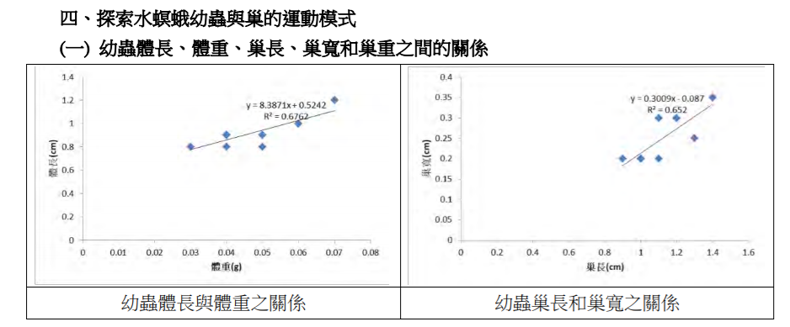
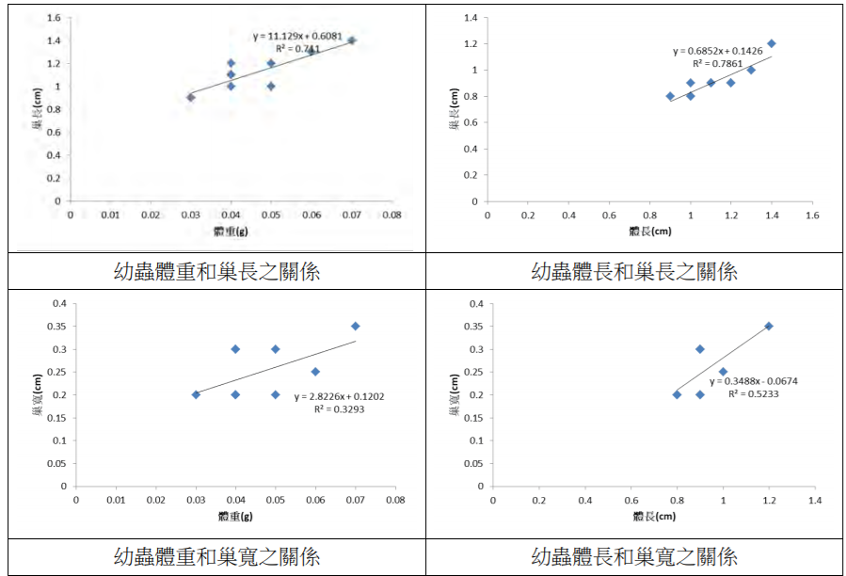
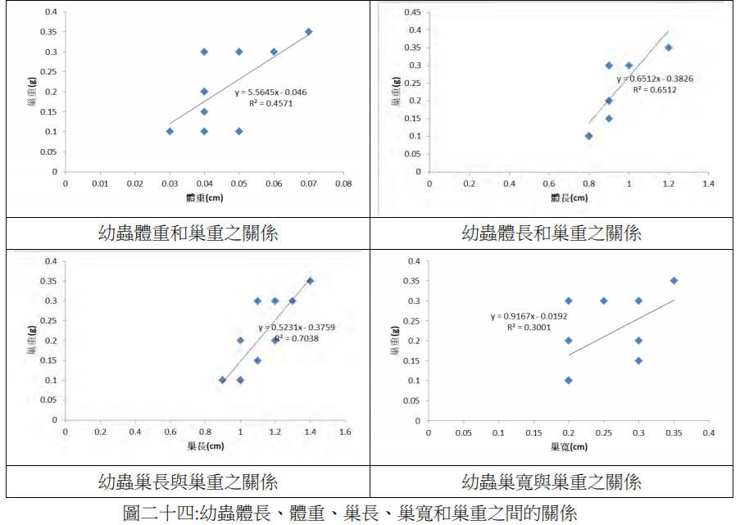
https://www.ntsec.edu.tw/FileAtt.ashx?id=12233 | 探討褐帶紋水螟蛾幼蟲之保護構造和運動方式

多變數之間的相關性
幼蟲體長、體重、巢長、巢寬和巢重之間的關係 |  |  |  |  | https://www.ntsec.edu.tw/FileAtt.ashx?id=12233

l_weight | l_length | n_length | n_width | n_weight |  | 幼蟲體重 | 幼蟲體長 | 巢長 | 巢寬 | 巢重 |  |  |  | 幼蟲體重 | 幼蟲體長 | 巢長 | 巢寬 | 巢重
0.03 | 0.8 | 0.8 | 0.1 | 0.1 |  | 0.03 | 0.8 | 0.8 | 0.1 | 0.1 |  |  |  | 0 | 0.25 | 0 | 0 | 0
0.04 | 0.9 | 0.95 | 0.2 | 0.1 |  | 0.04 | 0.9 | 0.95 | 0.2 | 0.1 |  | 最大最小 |  | 0.25 | 0.5 | 0.25 | 0.4 | 0
0.04 | 0.75 | 1 | 0.3 | 0.15 |  | 0.04 | 0.75 | 1 | 0.3 | 0.15 |  | 正規化 |  | 0.25 | 0.125 | 0.33333333333 | 0.8 | 0.2
0.05 | 0.85 | 1.1 | 0.2 | 0.2 |  | 0.05 | 0.85 | 1.1 | 0.2 | 0.2 |  | 數值縮放到[0,1] |  | 0.5 | 0.375 | 0.5 | 0.4 | 0.4
0.06 | 0.7 | 0.9 | 0.25 | 0.3 |  | 0.06 | 0.7 | 0.9 | 0.25 | 0.3 |  |  |  | 0.75 | 0 | 0.16666666667 | 0.6 | 0.8 | 幼蟲體長
0.07 | 1.1 | 1.4 | 0.35 | 0.35 |  | 0.07 | 1.1 | 1.4 | 0.35 | 0.35 |  |  |  | 1 | 1 | 1 | 1 | 1

correlation matrix
http://www.sthda.com/english/rsthda/correlation-matrix.php |  |  |  |  |  |  | scatterplot matrix |  |  |  |  |  |  |  |  |  |  |  | 幼蟲體長
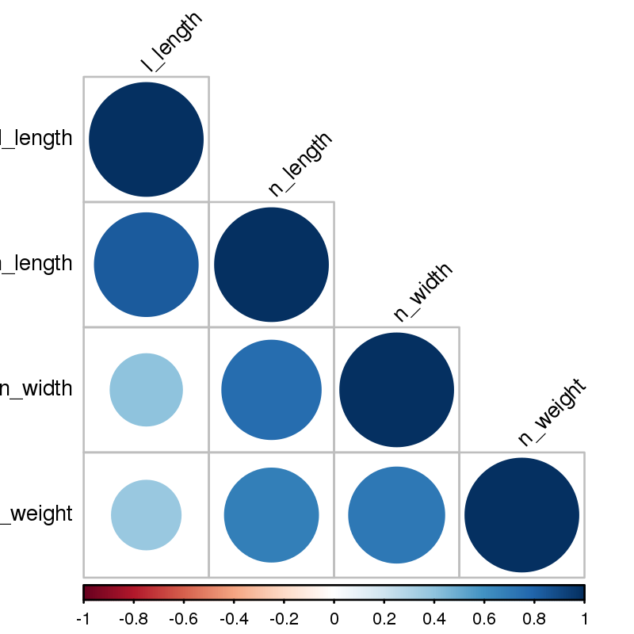

 |  |  |  |  |  |  | 幼蟲體長

 |  |  |  |  |  |  | 幼蟲巢長

 |  |  |  |  |  |  | 巢寬

 |  |  |  |  |  |  | 巢重

 |  |  |  |  |  |  |  |  | 幼蟲體重 |  | 幼蟲體長 |  | 幼蟲巢長 |  |  | 幼蟲巢寬

輔助線與標記資料點
國家 | 確診數 | 死亡數 | 死亡率
A | 250 | 4 | 0.016
B | 30 | 5 | 0.167
C | 200 | 5 | 0.025
D | 300 | 14 | 0.047
E | 450 | 4 | 0.009
F | 600 | 10 | 0.017

輔助數據
死亡率 1%
 | 確診數 | 死亡數 | 死亡率
 | 0 | 0 | 0
 | 1000 | 10 | 0.01

死亡率 5% |  |  |  |  | 各國確診數與死亡數比較
 | 確診數 | 死亡數 | 死亡率 | 使用ChartLabeler進行標記
 | 0 | 0 | 0 | http://www.appspro.com/Utilities/ChartLabeler.htm
 | 400 | 20 | 0.05
 |  |  |  | Excel 2016可以直接設定用儲存格的數值來做標籤

輔助數據作圖
指定輔助線的數值
組別 | 數值
對照組 | 7
處理A | 5
處理B | 8
處理C | 10

輔助
x | y
0 | 7
1 | 7

 |  |  |  |  |  | 將對照組畫成輔助線
 |  |  |  |  |  | 輔助線是由另外一組數列以XY連線散布圖所繪製

以函數計算輔助線的數值
組別 | 數值
處理A | 4
處理B | 8
處理C | 7

輔助
x | y
0 | 6.3333333333 | 平均值
1 | 6.3333333333

排序問題
組別 | 數值
處理A | 4
處理B | 8
處理C | 7

先將數據排序再繪圖 |  |  |  |  | 預設的分類次序和資料源順序不同 |  | 類別次序反轉

組別 | 數值
處理A | 4
處理B | 8
處理C | 7

輔助
x | y
6.3333333333 | 0
6.3333333333 | 1
平均值

將數據分離
組別 | 數值 | 高於平均 | 低於平均
處理A | 4 | #N/A | 4
處理B | 8 | 8 | #N/A
處理C | 4 | #N/A | 4
處理D | 6 | 6 | #N/A
處理E | 3 | #N/A | 3
處理F | 6 | 6 | #N/A

輔助
x | y
0 | 5.1666666667 | 平均值
1 | 5.1666666667

 |  |  |  | 輔助線畫在副座標軸上
 |  |  |  | 副水平軸範圍是0-1
 |  |  |  | 副垂直軸範圍和主垂直軸一樣

輔助背景-垂直
day | 時間 | 數值 | 夜晚
day1 | 14:00:00 | 80 | 0 | 70 | 80
 | 15:00:00 | 82 | 0 | 70 | 80
 | 16:00:00 | 83 | 0 | 70 | 80
 | 17:00:00 | 80 | 0 | 70 | 80
 | 18:00:00 | 60 | 0 | 70 | 80
 | 19:00:00 | 55 | 0 | 70 | 80
 | 20:00:00 | 40 | 1 | 70 | 80
 | 21:00:00 | 30 | 1 | 70 | 80
 | 22:00:00 | 20 | 1 | 70 | 80
 | 23:00:00 | 18 | 1 | 70 | 80
 | 24:00:00 | 20 | 1 | 70 | 80
 | 1900-01-01 01:00:00 | 22 | 1 | 70 | 80
 | 1900-01-01 02:00:00 | 23 | 1 | 70 | 80
 | 1900-01-01 03:00:00 | 24 | 1 | 70 | 80 | 利用輔助資料畫背景
 | 1900-01-01 04:00:00 | 20 | 1 | 70 | 80 | 輔助資料作直條圖，直條圖的線條設為無，填色為灰色。畫在Y副座標軸上。
 | 1900-01-01 05:00:00 | 30 | 1 | 70 | 80 | Y副座標軸的範圍是0-1。坐標軸不顯示線條、刻度、標籤
 | 1900-01-01 06:00:00 | 35 | 1 | 70 | 80
 | 1900-01-01 07:00:00 | 40 | 0 | 70 | 80
 | 1900-01-01 08:00:00 | 43 | 0 | 70 | 80
 | 1900-01-01 09:00:00 | 50 | 0 | 70 | 80
 | 1900-01-01 10:00:00 | 55 | 0 | 70 | 80
 | 1900-01-01 11:00:00 | 60 | 0 | 70 | 80
 | 1900-01-01 12:00:00 | 65 | 0 | 70 | 80
 | 1900-01-01 13:00:00 | 75 | 0 | 70 | 80
 | 14:00:00 | 80 | 0 | 70 | 80
 | 15:00:00 | 82 | 0 | 70 | 80
 | 16:00:00 | 83 | 0 | 70 | 80
 | 17:00:00 | 80 | 0 | 70 | 80
 | 18:00:00 | 60 | 1 | 70 | 80
 | 19:00:00 | 55 | 1 | 70 | 80
 | 20:00:00 | 40 | 1 | 70 | 80
 | 21:00:00 | 30 | 1 | 70 | 80
 | 22:00:00 | 20 | 1 | 70 | 80
 | 23:00:00 | 18 | 1 | 70 | 80
day2 | 24:00:00 | 20 | 1 | 70 | 80
 | 1900-01-01 01:00:00 | 22 | 1 | 70 | 80
 | 1900-01-01 02:00:00 | 23 | 1 | 70 | 80
 | 1900-01-01 03:00:00 | 24 | 1 | 70 | 80
 | 1900-01-01 04:00:00 | 20 | 1 | 70 | 80
 | 1900-01-01 05:00:00 | 30 | 1 | 70 | 80
 | 1900-01-01 06:00:00 | 35 | 1 | 70 | 80
 | 1900-01-01 07:00:00 | 40 | 0 | 70 | 80
 | 1900-01-01 08:00:00 | 43 | 0 | 70 | 80
 | 1900-01-01 09:00:00 | 50 | 0 | 70 | 80
 | 1900-01-01 10:00:00 | 55 | 0 | 70 | 80
 | 1900-01-01 11:00:00 | 60 | 0 | 70 | 80
 | 1900-01-01 12:00:00 | 65 | 0 | 70 | 80
 | 1900-01-01 13:00:00 | 75 | 0 | 70 | 80

輔助背景-水平
time | temp | low | add
0 | 25 | 50 | 20
2 | 26 | 50 | 20
4 | 28 | 50 | 20
6 | 30 | 50 | 20
8 | 32 | 50 | 20
10 | 34 | 50 | 20
12 | 36 | 50 | 20
14 | 38 | 50 | 20
16 | 40 | 50 | 20
18 | 46 | 50 | 20
20 | 48 | 50 | 20
22 | 53 | 50 | 20
24 | 58 | 50 | 20
26 | 60 | 50 | 20 | 溫度資料：折線圖 | 調整目標區顏色
28 | 75 | 50 | 20 | 輔助資料：堆疊直條圖
30 | 79 | 50 | 20
32 | 80 | 50 | 20
34 | 84 | 50 | 20
36 | 86 | 50 | 20
38 | 85 | 50 | 20
40 | 85 | 50 | 20
42 | 86 | 50 | 20
44 | 85 | 50 | 20
46 | 86 | 50 | 20
48 | 70 | 50 | 20
50 | 67 | 50 | 20
52 | 65 | 50 | 20
54 | 65 | 50 | 20
56 | 65 | 50 | 20
58 | 63 | 50 | 20 |  | 用inkscape加工處理
60 | 62 | 50 | 20

輔助背景-用儲存格
個體 | 長 | 寬
A | 18 | 4.5
B | 14 | 6
C | 12 | 4 |  | 甲區 | 乙區
D | 13 | 7
E | 15 | 9
F | 16 | 6.5

 |  |  |  | 丙區 | 丁區

 |  |  | 背景的顏色是用儲存格塗色的
 |  |  | 要先把圖表和儲存格對齊

輔助線-誤差線
個體 | 長 | 寬
A | 18 | 3
B | 14 | 6
C | 15 | 4
D | 13 | 7
E | 15 | 9
F | 17 | 7

輔助
中心點 | 16 | 5

 |  |  | 把單一點加入資料數列，增加水平和垂直誤差線。隱藏該資料點 | 改變水平軸和垂直軸的交叉位置。

範例 滴定圖用散佈圖
體積(mL) | pH | 平均體積 | 一階微分 d pH /d mL | 平均體積 | 二階 | 找零交會點
0 | 1.95 |  |  |  |  |  | min | -776
1 | 2 | 0.5 | 0.05 |  |  |  | match | 37
2 | 2.06 | 1.5 | 0.06 | 1 | 0.01 |  | index | 25.1 | 體積
3 | 2.11 | 2.5 | 0.05 | 2 | -0.01 | 0.0
4 | 2.16 | 3.5 | 0.05 | 3 | 4.4408920985E-16 | 0.0 | pH | 7.0
5 | 2.23 | 4.5 | 0.07 | 4 | 0.02 | 0.0
6 | 2.28 | 5.5 | 0.05 | 5 | -0.02 | 0.0
7 | 2.35 | 6.5 | 0.07 | 6 | 0.02 | 0.0
8 | 2.41 | 7.5 | 0.06 | 7 | -0.01 | 0.0
9 | 2.46 | 8.5 | 0.05 | 8 | -0.01 | 0.0
10 | 2.51 | 9.5 | 0.05 | 9 | 0 | 0.0
11 | 2.59 | 10.5 | 0.08 | 10 | 0.03 | 0.0
12 | 2.67 | 11.5 | 0.08 | 11 | 0 | 0.0
13 | 2.74 | 12.5 | 0.07 | 12 | -0.01 | 0.0
14 | 2.85 | 13.5 | 0.11 | 13 | 0.04 | 0.0
 | pH
0.5 | 0.05
1.5 | 0.06
2.5 | 0.05
3.5 | 0.05
4.5 | 0.07
5.5 | 0.05
6.5 | 0.07
7.5 | 0.06
8.5 | 0.05
9.5 | 0.05
10.5 | 0.08
11.5 | 0.08
12.5 | 0.07
13.5 | 0.11
14.5 | 0.11
15.5 | 0.07
16.5 | 0.08
17.5 | 0.12
18.5 | 0.07
19.5 | 0.08
20.25 | 0.14
20.75 | 0.12
21.25 | 0.08
21.75 | 0.14
22.25 | 0.06
22.75 | 0.14
23.25 | 0.1
23.75 | 0.12
24.25 | 0.08
24.55 | 0.4
24.65 | 0.5
24.75 | 1.7
24.85 | 2
24.95 | 3
25.05 | 45.1
25.15 | 9.6
25.25 | 4
25.35 | 0.5
25.45 | 0.5
25.75 | 0.7
26.5 | 0.15
27.5 | 0.1
28.5 | 0.1
29.5 | 0.1
30.5 | 0.1
31.5 | 0.2
32.5 | 0.1
33.5 | 0.1
34.5 | 0.1
15 | 2.96 | 14.5 | 0.11 | 14 | 0 | 0.0
16 | 3.03 | 15.5 | 0.07 | 15 | -0.04 | 0.0
17 | 3.11 | 16.5 | 0.08 | 16 | 0.01 | 0.1
18 | 3.23 | 17.5 | 0.12 | 17 | 0.04 | 0.0
19 | 3.3 | 18.5 | 0.07 | 18 | -0.05 | -0.1
20 | 3.38 | 19.5 | 0.08 | 19 | 0.01 | 0.1
20.5 | 3.45 | 20.25 | 0.14 | 19.875 | 0.08 | 0.1
21 | 3.51 | 20.75 | 0.12 | 20.5 | -0.04 | -0.1
21.5 | 3.55 | 21.25 | 0.08 | 21 | -0.08 | 0.0
22 | 3.62 | 21.75 | 0.14 | 21.5 | 0.12 | 0.2
22.5 | 3.65 | 22.25 | 0.06 | 22 | -0.16 | -0.3
23 | 3.72 | 22.75 | 0.14 | 22.5 | 0.16 | 0.3
23.5 | 3.77 | 23.25 | 0.1 | 23 | -0.08 | -0.2
24 | 3.83 | 23.75 | 0.12 | 23.5 | 0.04 | 0.1
24.5 | 3.87 | 24.25 | 0.08 | 24 | -0.08 | -0.1
24.6 | 3.91 | 24.55 | 0.4 | 24.4 | 1.0666666667 | 1.1
 | pH
1 | 0.01
2 | -0.01
3 | 4.4408920985E-16
4 | 0.02
5 | -0.02
6 | 0.02
7 | -0.01
8 | -0.01
9 | 0
10 | 0.03
11 | 0
12 | -0.01
13 | 0.04
14 | 0
15 | -0.04
16 | 0.01
17 | 0.04
18 | -0.05
19 | 0.01
19.875 | 0.08
20.5 | -0.04
21 | -0.08
21.5 | 0.12
22 | -0.16
22.5 | 0.16
23 | -0.08
23.5 | 0.04
24 | -0.08
24.4 | 1.0666666667
24.6 | 1
24.7 | 12
24.8 | 3
24.9 | 10
25 | 421
25.1 | -355
25.2 | -56
25.3 | -35
25.4 | -3.5527136788E-13
25.6 | 0.66666666667
26.125 | -0.73333333333
27 | -0.05
28 | 1.7763568394E-15
29 | -1.7763568394E-15
30 | 0
31 | 0.1
32 | -0.1
33 | -1.7763568394E-15
34 | 0
24.7 | 3.96 | 24.65 | 0.5 | 24.6 | 1 | -0.1
24.8 | 4.13 | 24.75 | 1.7 | 24.7 | 12 | 11.0
24.9 | 4.33 | 24.85 | 2 | 24.8 | 3 | -9.0
25 | 4.63 | 24.95 | 3 | 24.9 | 10 | 7.0
25.1 | 9.14 | 25.05 | 45.1 | 25 | 421 | 411.0
25.2 | 10.1 | 25.15 | 9.6 | 25.1 | -355 | -776.0
25.3 | 10.5 | 25.25 | 4 | 25.2 | -56 | 299.0
25.4 | 10.55 | 25.35 | 0.5 | 25.3 | -35 | 21.0
25.5 | 10.6 | 25.45 | 0.5 | 25.4 | -3.5527136788E-13 | 35.0
26 | 10.95 | 25.75 | 0.7 | 25.6 | 0.66666666667 | 0.7
27 | 11.1 | 26.5 | 0.15 | 26.125 | -0.73333333333 | -1.4
28 | 11.2 | 27.5 | 0.1 | 27 | -0.05 | 0.7
29 | 11.3 | 28.5 | 0.1 | 28 | 1.7763568394E-15 | 0.1
30 | 11.4 | 29.5 | 0.1 | 29 | -1.7763568394E-15 | 0.0
31 | 11.5 | 30.5 | 0.1 | 30 | 0 | 0.0
32 | 11.7 | 31.5 | 0.2 | 31 | 0.1 | 0.1
33 | 11.8 | 32.5 | 0.1 | 32 | -0.1 | -0.2
34 | 11.9 | 33.5 | 0.1 | 33 | -1.7763568394E-15 | 0.1
35 | 12 | 34.5 | 0.1 | 34 | 0 | 0.0

作業-不同肥料的效果差異
 | 單位(mm)
 | 肥料1:1 |  |  |  |  |  | 肥料1:10 |  |  |  |  |  | 無肥料
 |  |  |  |  |  |  |  |  |  |  |  |  |  |  |  |  |  |  |  | 平均
第1天 | 樣本編號 | A1 | A2 | A3 | A4 | A5 | 樣本編號 | B1 | B2 | B3 | B4 | B5 | 樣本編號 | C1 | C2 | C3 | C4 | C5 |  |  | 1 | 6 | 15 | 20 | 1 | 6 | 15 | 20
 | 根長度 | 30 | 32 | 33.1 | 32.1 | 32.3 | 根長度 | 32.1 | 32.3 | 33.1 | 32.1 | 32.3 | 根長度 | 30 | 32 | 30 | 30 | 30 | 1:1 | 根 | 31.9 | 33.2 | 35.8 | 40.6 | 0 | 0.040752351097 | 0.12225705329 | 0.27272727273
 | 莖高度 | 50 | 52 | 53 | 49 | 51 | 莖高度 | 51 | 52 | 52 | 49 | 50 | 莖高度 | 50 | 51 | 52 | 50 | 51 | 1:1 | 莖 | 51 | 54.2 | 57.6 | 63 | 0 | 0.062745098039 | 0.12941176471 | 0.23529411765
 | 葉寬度 | 13 | 12 | 12 | 11 | 12 | 葉寬度 | 13 | 12 | 12 | 11 | 13 | 葉寬度 | 13 | 12 | 11 | 11 | 12 | 1:1 | 葉 | 12 | 13.6 | 17.2 | 22 | 0 | 0.13333333333 | 0.43333333333 | 0.83333333333

第6天 | 樣本編號 | A1 | A2 | A3 | A4 | A5 | 樣本編號 | B1 | B2 | B3 | B4 | B5 | 樣本編號 | C1 | C2 | C3 | C4 | C5 |  |  | 1 | 6 | 15 | 20
 | 根長度 | 33 | 33 | 34 | 33 | 33 | 根長度 | 35 | 36 | 36 | 37 | 37 | 根長度 | 31 | 32 | 33.1 | 33 | 31 | 1:10 | 根 | 32.38 | 36.2 | 41.4 | 48.6 | 0 | 0.11797405806 | 0.27856701668 | 0.50092649784
 | 莖高度 | 54 | 54 | 54 | 54 | 55 | 莖高度 | 53 | 54 | 53 | 54 | 54 | 莖高度 | 51 | 51 | 52 | 51 | 51 | 1:10 | 莖 | 50.8 | 53.6 | 57 | 61.4 | 0 | 0.055118110236 | 0.12204724409 | 0.20866141732
 | 葉寬度 | 14 | 14 | 13 | 13 | 14 | 葉寬度 | 14 | 13 | 14 | 12 | 13 | 葉寬度 | 11 | 13 | 13 | 12 | 12 | 1:10 | 葉 | 12.2 | 13.2 | 14.4 | 16.8 | 0 | 0.081967213115 | 0.18032786885 | 0.37704918033
 |  |  |  |  |  |  |  |  |  |  |  |  |  |  |  |  |  |  |  |  |  |  |  |  |  |  |  |  | 輔助
第15天 | 樣本編號 | A1 | A2 | A3 | A4 | A5 | 樣本編號 | B1 | B2 | B3 | B4 | B5 | 樣本編號 | C1 | C2 | C3 | C4 | C5 |  |  | 1 | 6 | 15 | 20 |  |  |  |  | 1 | 6 | 15 | 20
 | 根長度 | 35 | 36 | 37 | 36 | 35 | 根長度 | 40 | 42 | 41 | 42 | 42 | 根長度 | 32 | 33 | 33.1 | 32.1 | 33 | none | 根 | 30.4 | 32.02 | 32.64 | 33.6 | 0 | 0.053289473684 | 0.073684210526 | 0.10526315789 | 0 | 0 | 0 | 0
 | 莖高度 | 57 | 57 | 58 | 58 | 58 | 莖高度 | 57 | 57 | 58 | 57 | 56 | 莖高度 | 53 | 53 | 52 | 53 | 53 | none | 莖 | 50.8 | 51.2 | 52.8 | 53.6 | 0 | 0.007874015748 | 0.03937007874 | 0.055118110236
 | 葉寬度 | 17 | 17 | 17 | 18 | 17 | 葉寬度 | 14 | 15 | 15 | 14 | 14 | 葉寬度 | 14 | 14 | 14 | 13 | 12 | none | 葉 | 11.8 | 12.2 | 13.4 | 15.4 | 0 | 0.033898305085 | 0.13559322034 | 0.30508474576

各器官生長比例
第20天 | 樣本編號 | A1 | A2 | A3 | A4 | A5 | 樣本編號 | B1 | B2 | B3 | B4 | B5 | 樣本編號 | C1 | C2 | C3 | C4 | C5
 | 根長度 | 40 | 40 | 41 | 42 | 40 | 根長度 | 50 | 49 | 49 | 48 | 47 | 根長度 | 32 | 34 | 34 | 33 | 35
 | 莖高度 | 63 | 62 | 63 | 64 | 63 | 莖高度 | 64 | 63 | 63 | 64 | 53 | 莖高度 | 55 | 55 | 53 | 52 | 53
 | 葉寬度 | 21 | 22 | 23 | 22 | 22 | 葉寬度 | 17 | 17 | 17 | 16 | 17 | 葉寬度 | 15 | 16 | 15 | 16 | 15

 | 提出問題，用合理的圖片說明
 | 作圖比較不同肥料的效果差異

日數

